エビデンス
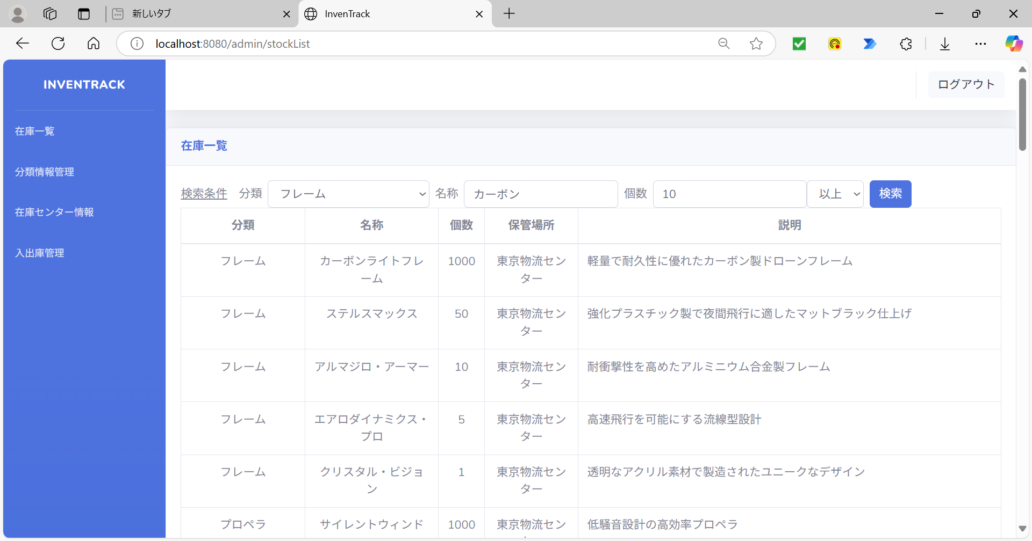
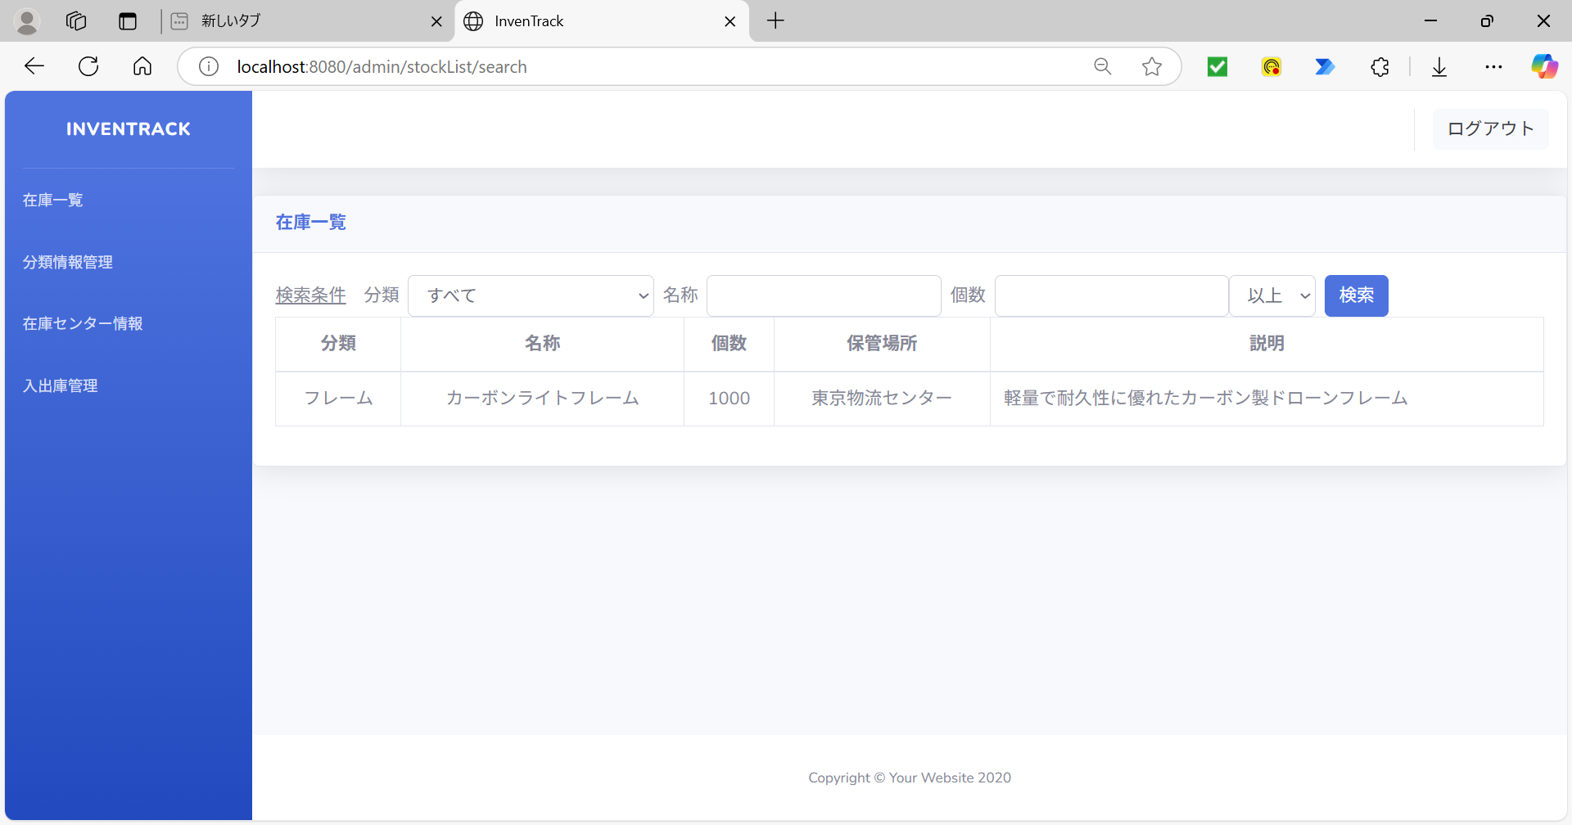
試験エビデンス |  | システム名 | 在庫管理システム |  | 作成者 | 大熊 | 作成日
 |  | 業務分類 | Admin
 |  | 機能 | 在庫センター情報 |  | 更新者 |  | 更新日
 |  | 機能ID | IT01F003
項番 | 1
新規登録ボタンを押下 |  |  | 新規登録ボタンを押下後
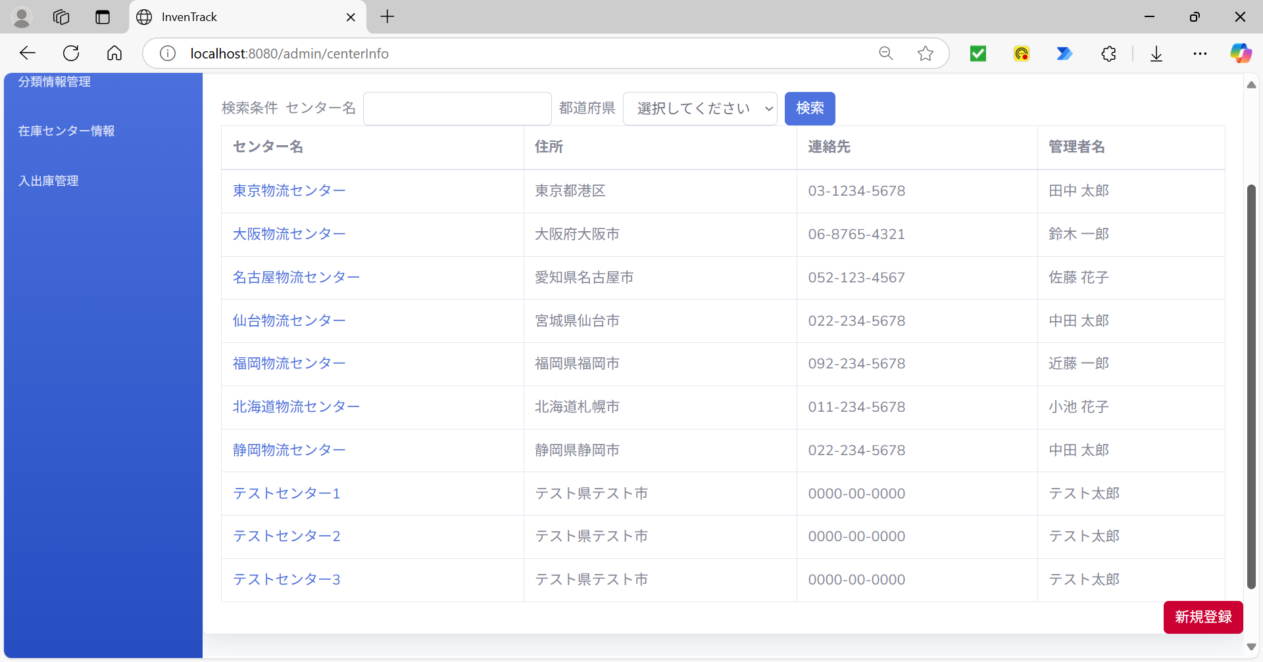
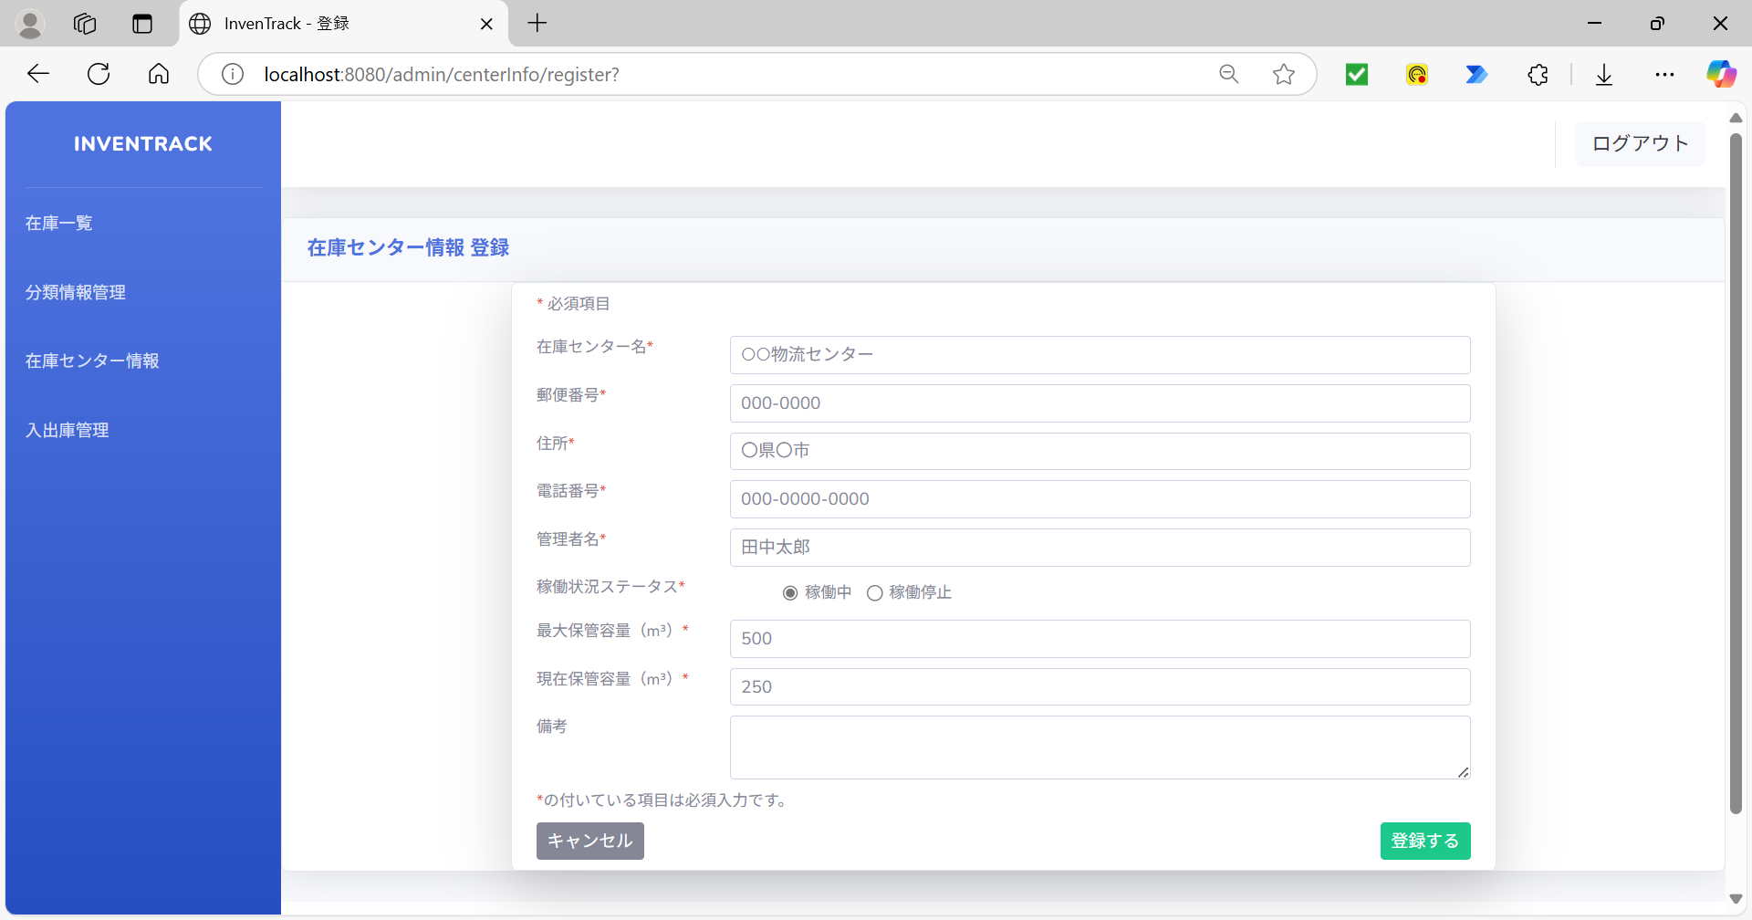
必須項目のテキストボックス

必須項目のテキストボックス

項番 | 2
新規登録ボタンを押下後

項番 | 3
ログ

項番 | 4
登録するボタン押下後
空欄の必須項目：在庫センター名
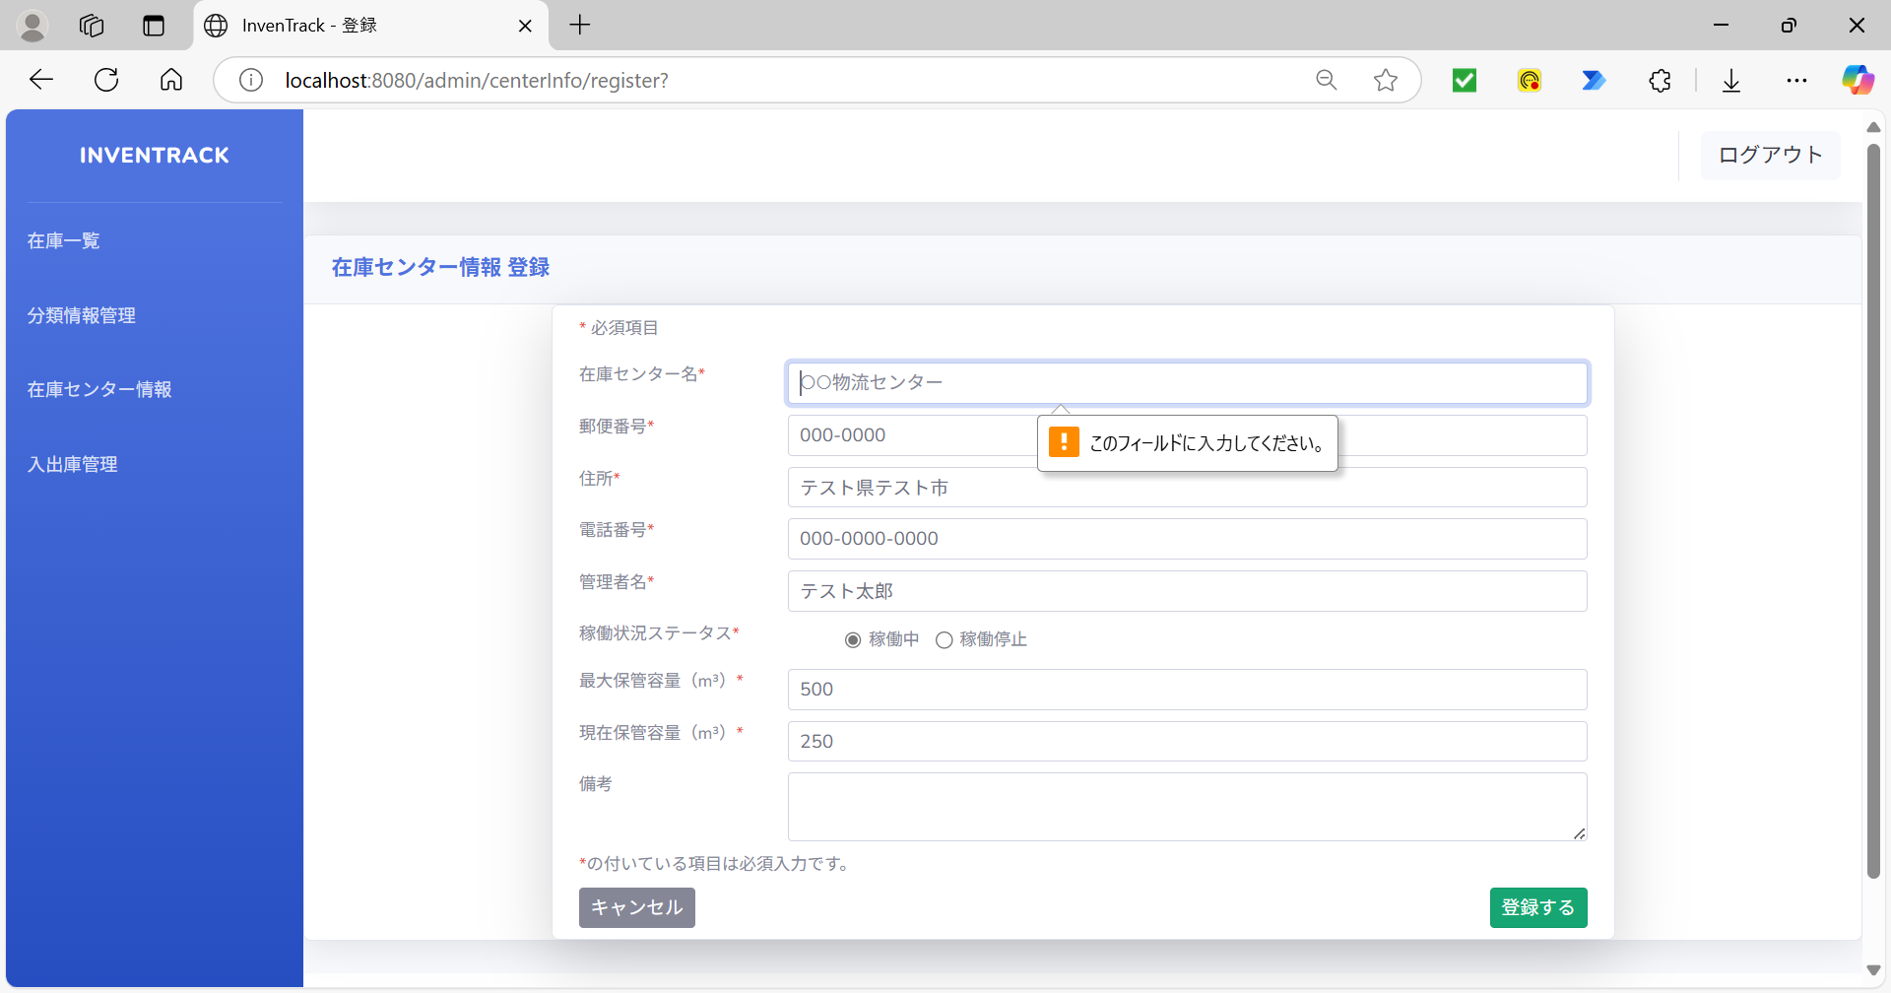

項番 | 5
登録するボタン押下後
空欄の必須項目：郵便番号
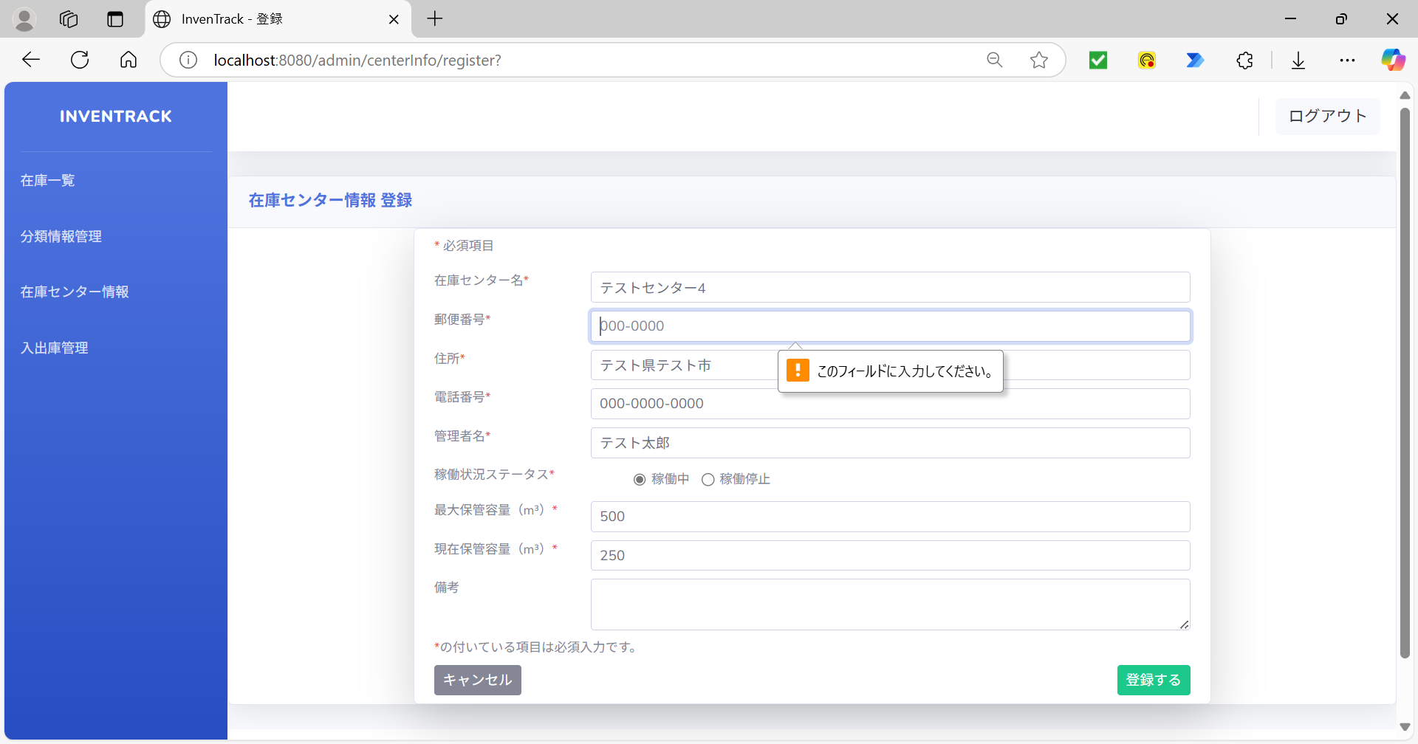

項番 | 6
登録するボタン押下後
空欄の必須項目：住所
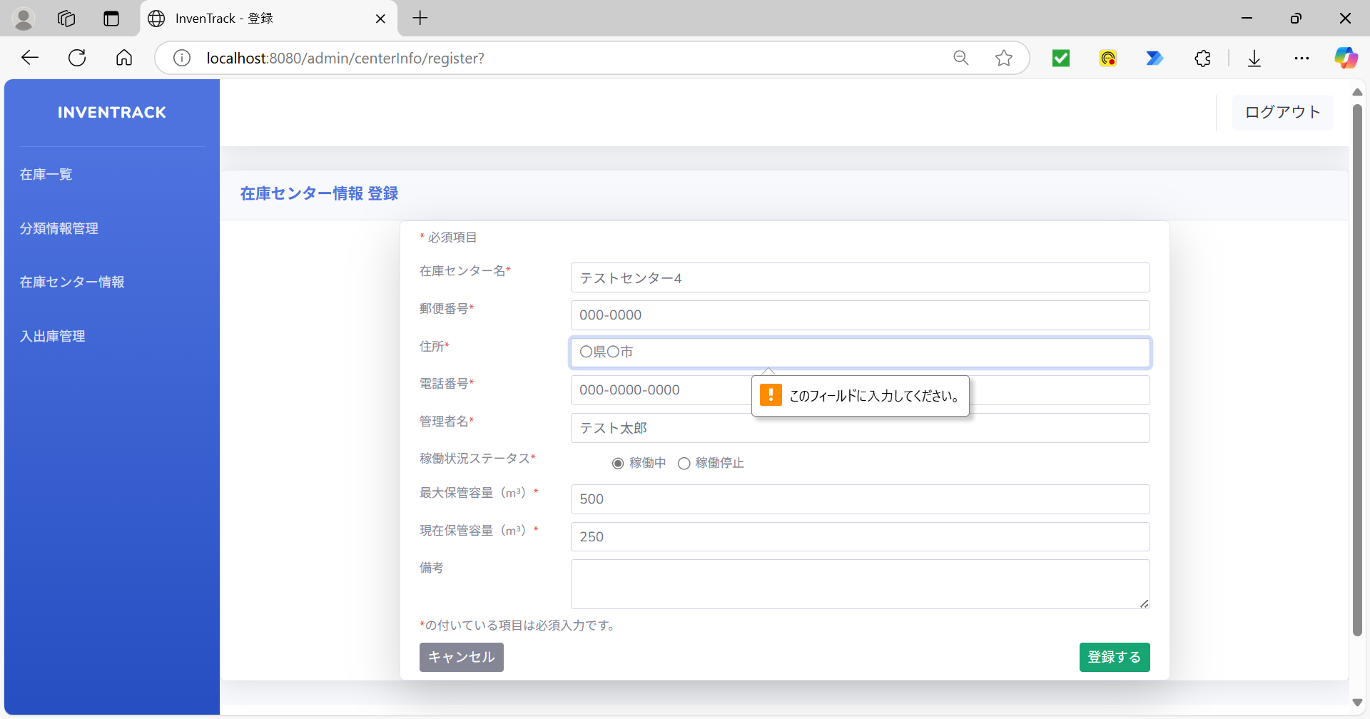

項番 | 7
登録するボタン押下後
空欄の必須項目：電話番号


項番 | 8
登録するボタン押下後
空欄の必須項目：管理者名


項番 | 9
登録するボタン押下後
空欄の必須項目：最大容量(m3)
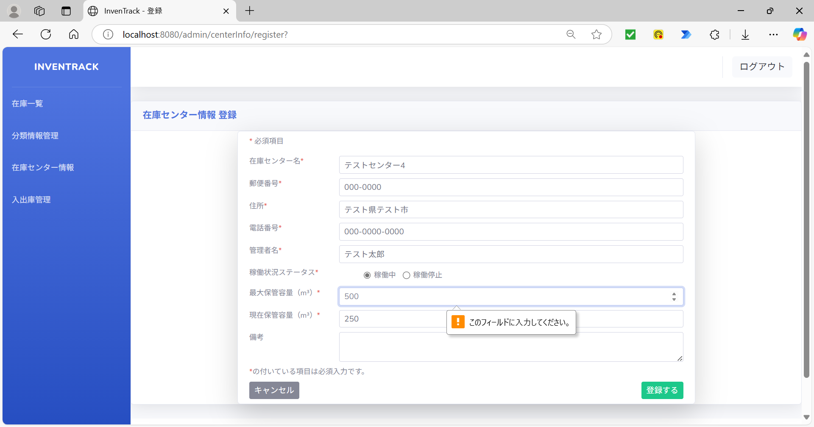

項番 | 10
登録するボタン押下後
空欄の必須項目：現在容量(m3)
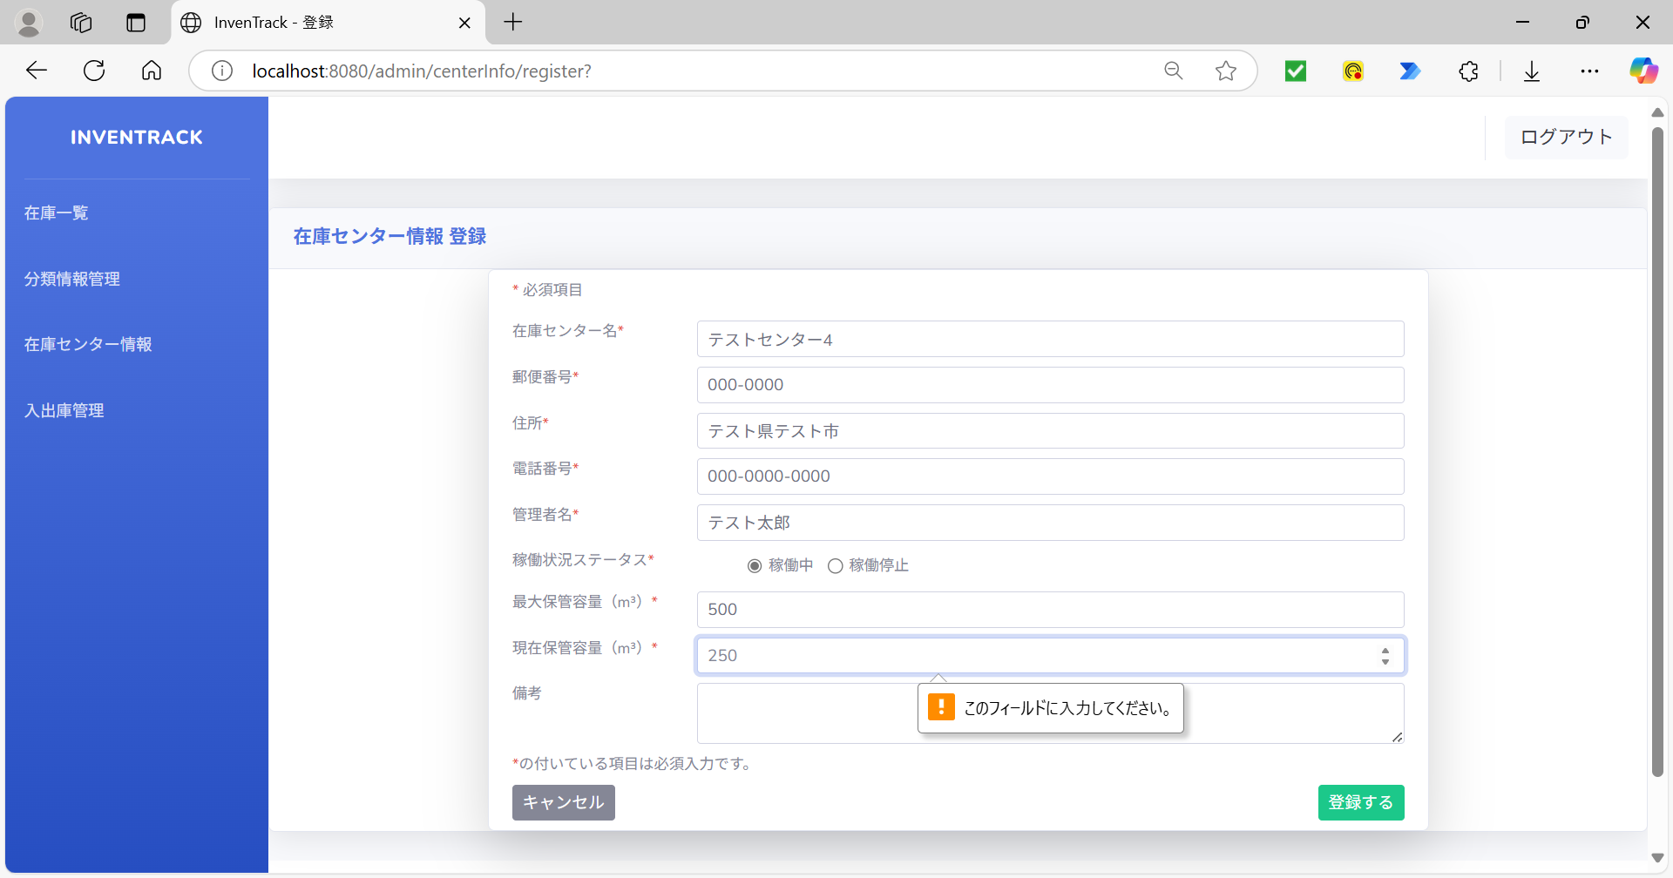

項番 | 11
不正文字を入力 |  |  | 登録するボタン押下後



項番 | 12
ログ

項番 | 13
「入力文字」を入力 |  |  | 登録するボタン押下後
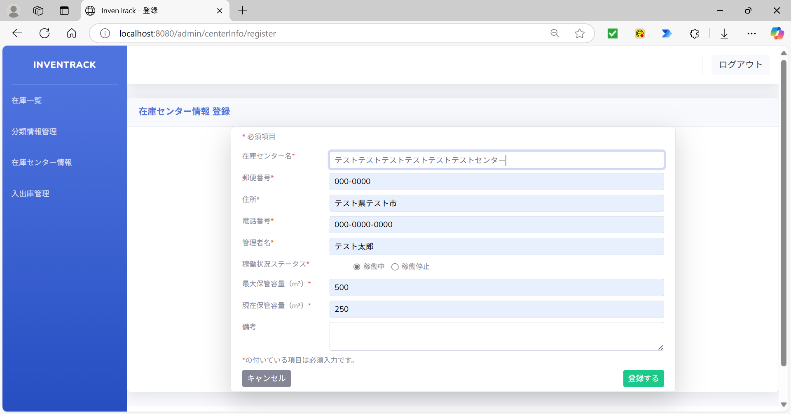
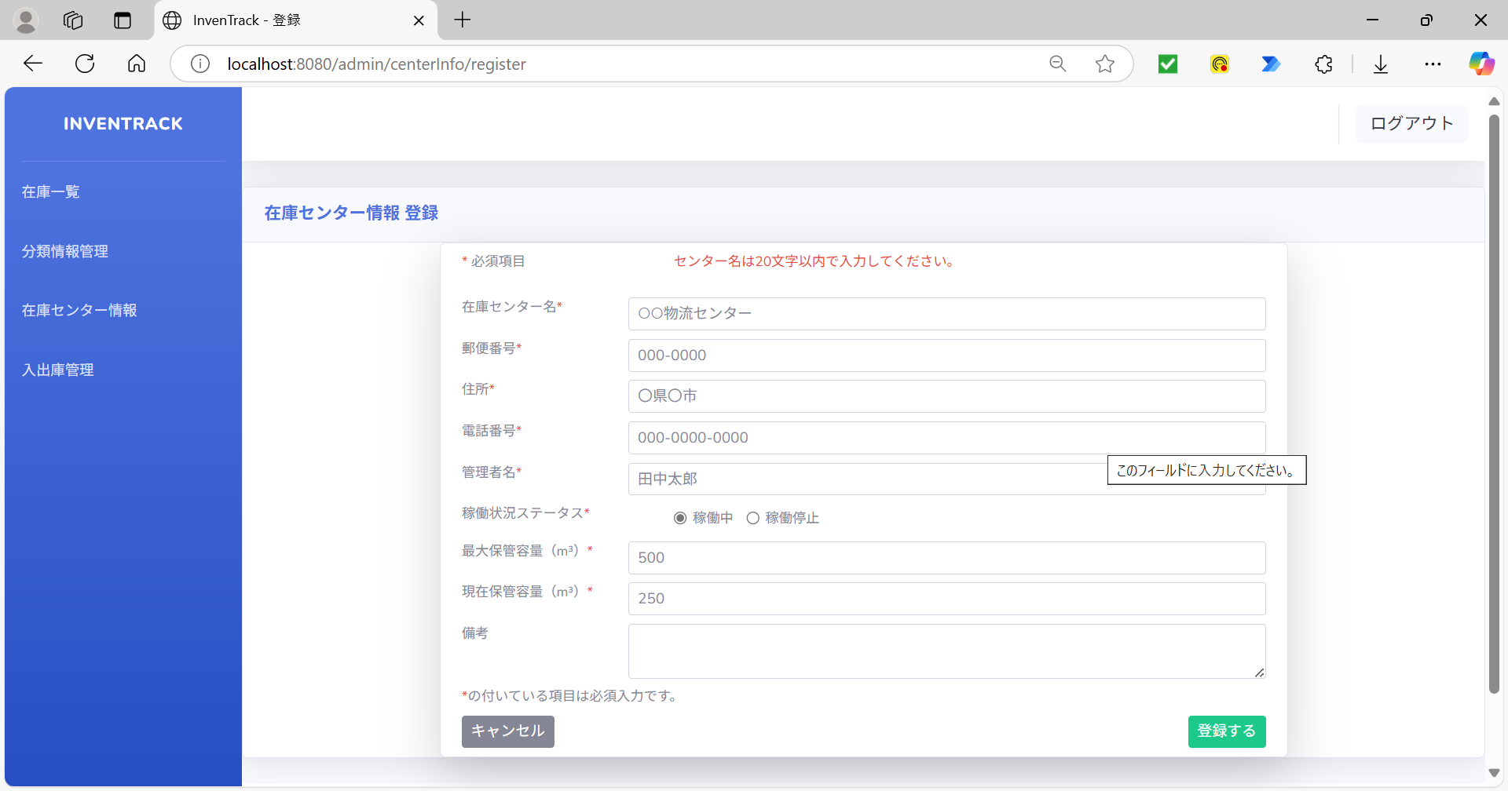

項番 | 14
ログ

項番 | 15
「入力文字」を入力 |  |  | 登録するボタン押下後



項番 | 16
ログ

項番 | 17
「入力文字」を入力 |  |  | 登録するボタン押下後
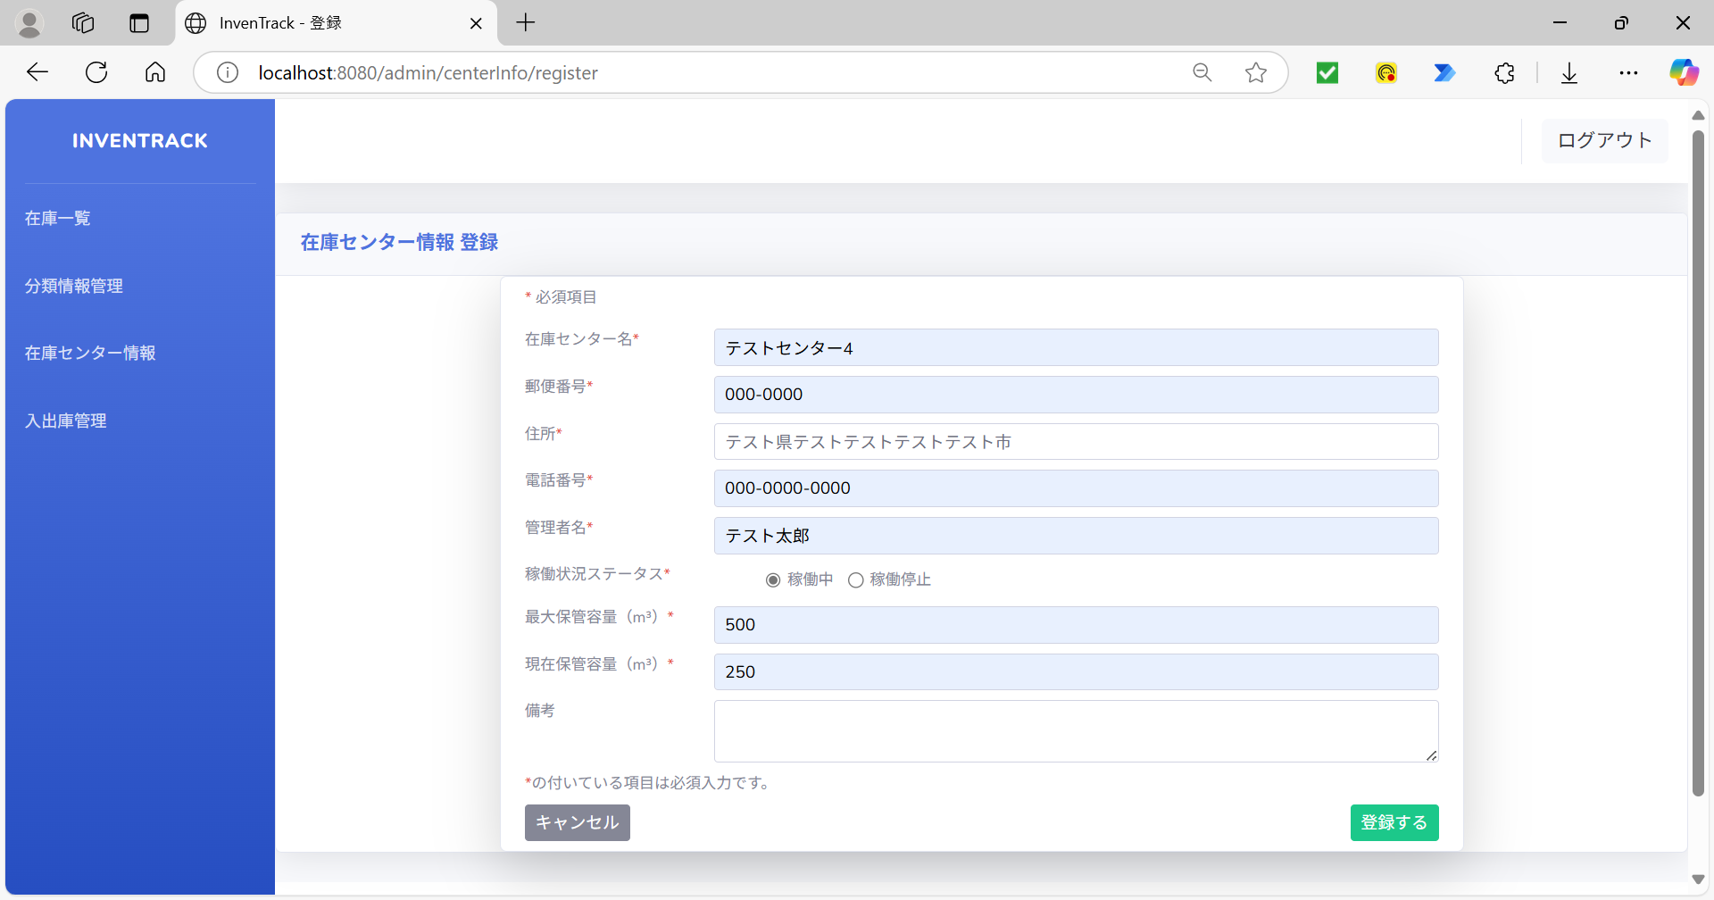


項番 | 18
ログ

項番 | 19
「入力文字」を入力 |  |  | 登録するボタン押下後
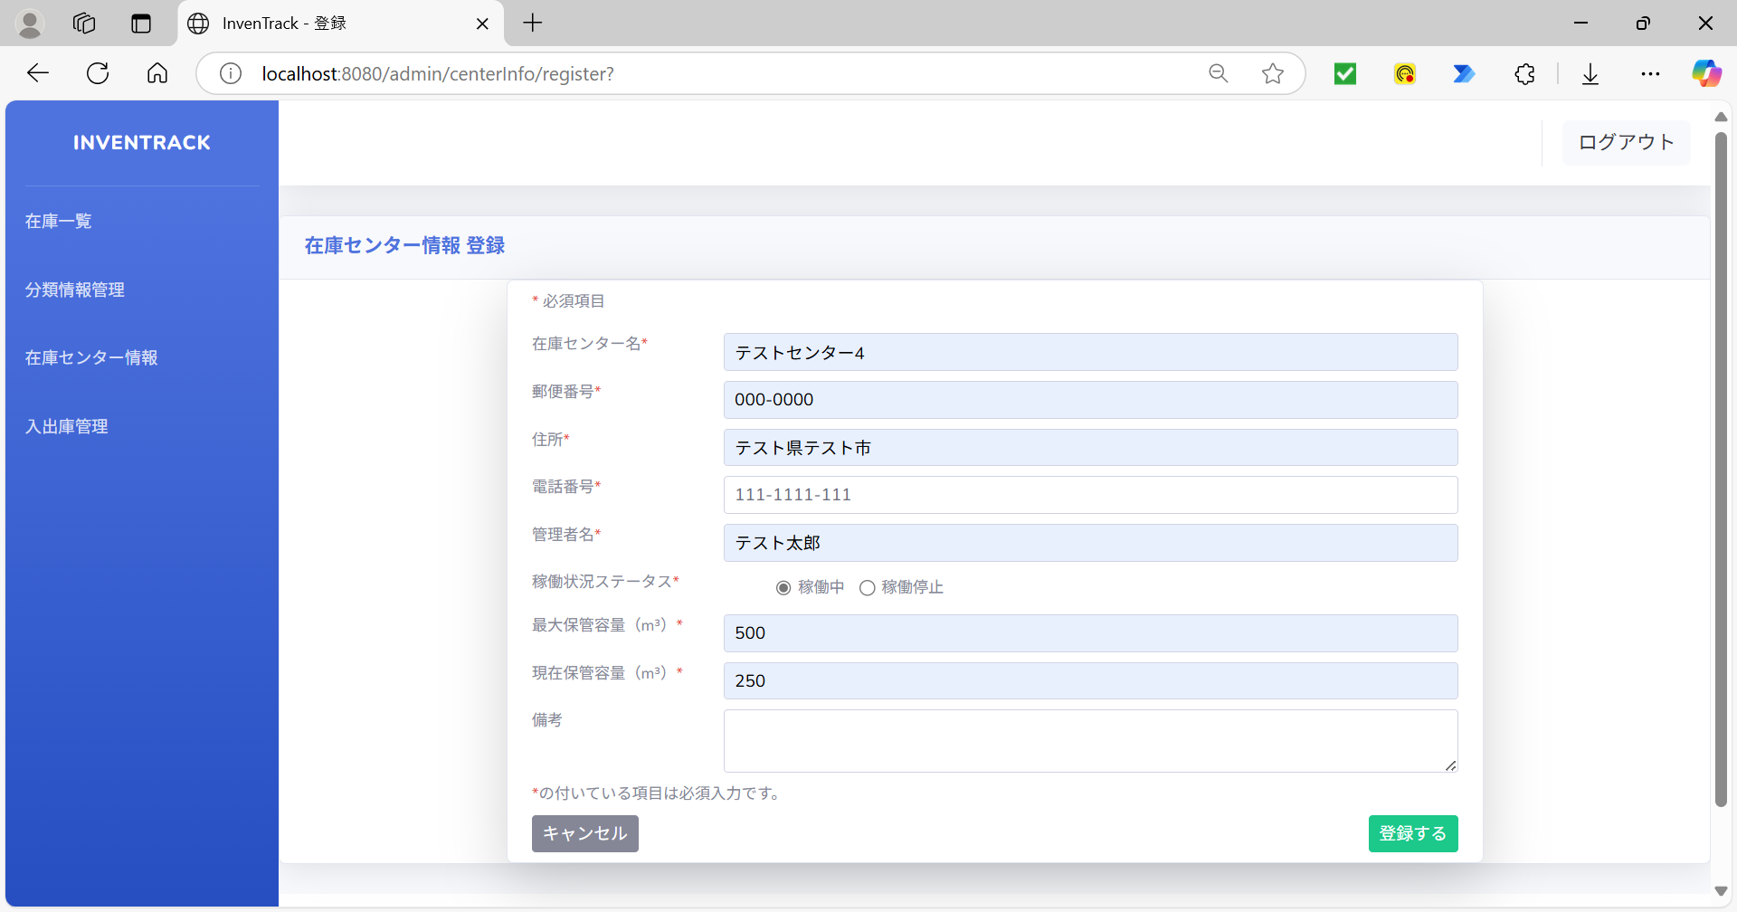


項番 | 20
ログ

項番 | 21
「入力文字」を入力 |  |  | 登録するボタン押下後



項番 | 22
ログ

項番 | 23
変数「operationalStatus」の値を「3」に変更 |  |  | 登録するボタン押下後
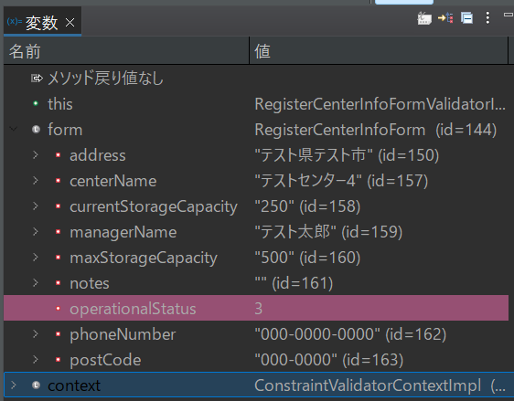


項番 | 24
ログ

項番 | 25
「入力文字」を入力 |  |  | 登録するボタン押下後
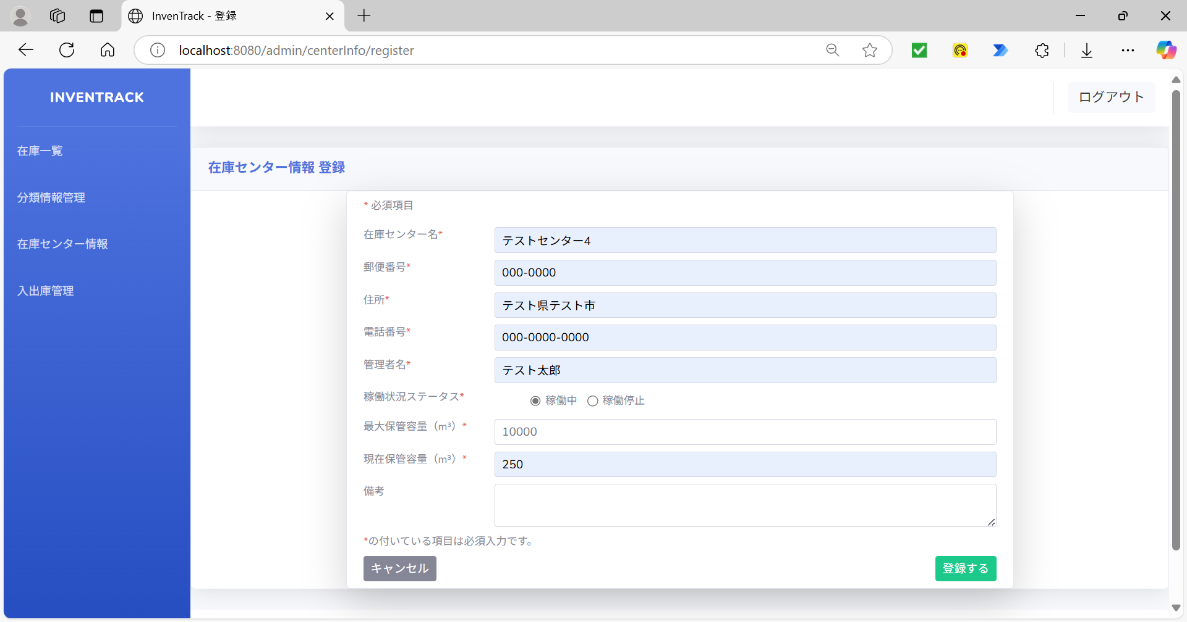


項番 | 26
ログ

項番 | 27
「入力文字」を入力 |  |  | 登録するボタン押下後
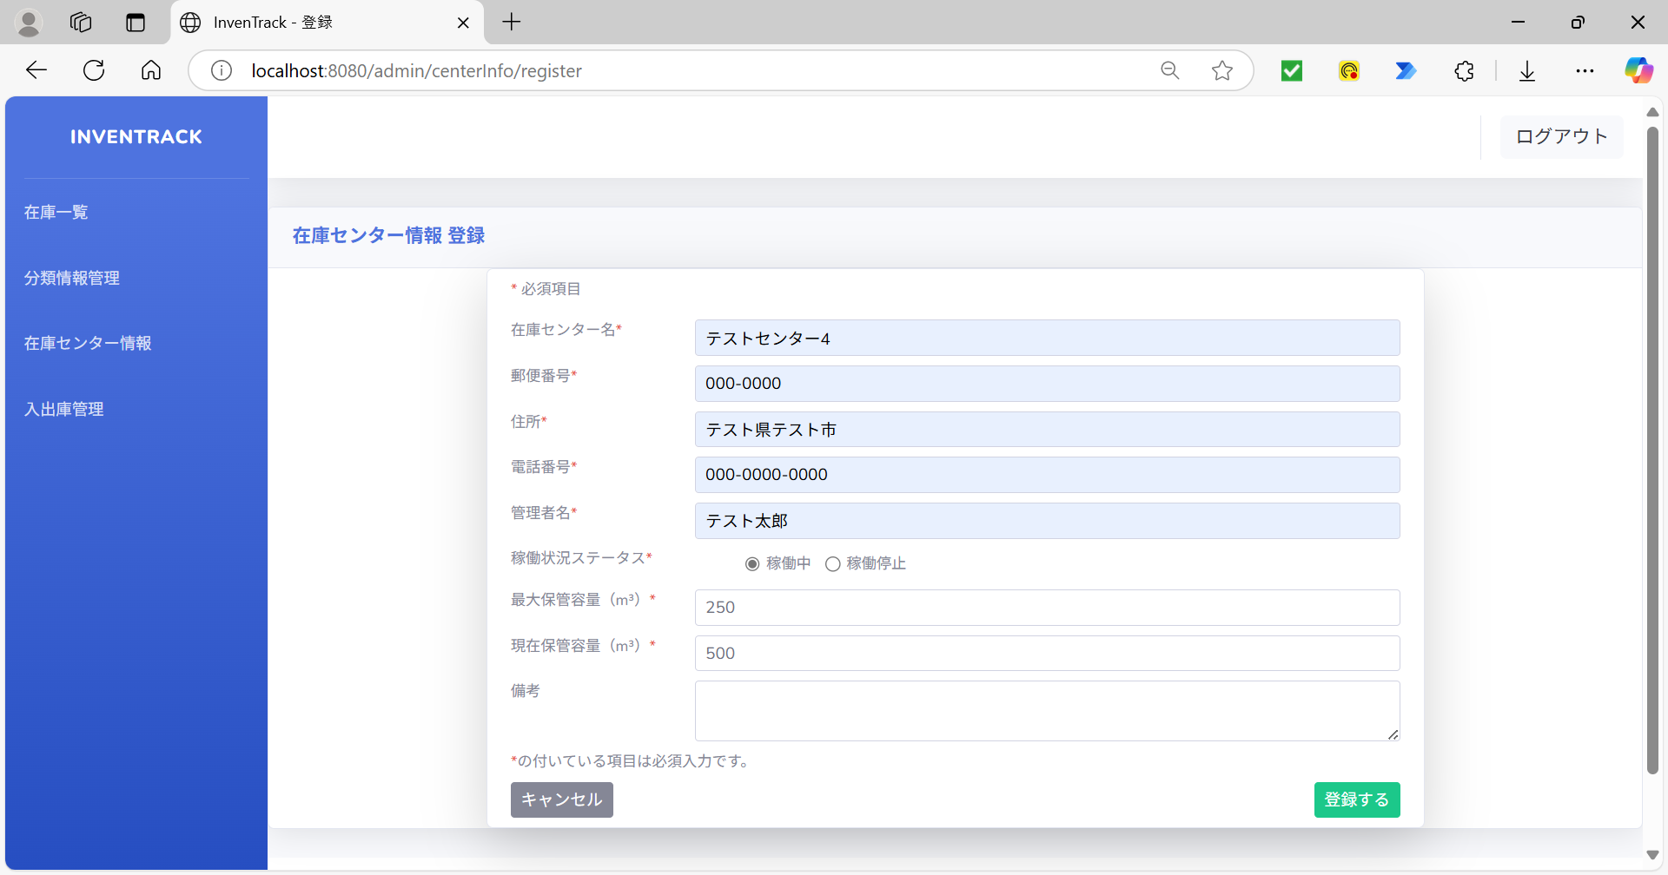


項番 | 28
ログ

項番 | 29
「入力文字」を入力 |  |  | 登録するボタン押下後



項番 | 30
ログ

項番 | 31
「入力文字」を入力 |  |  | 登録するボタン押下後
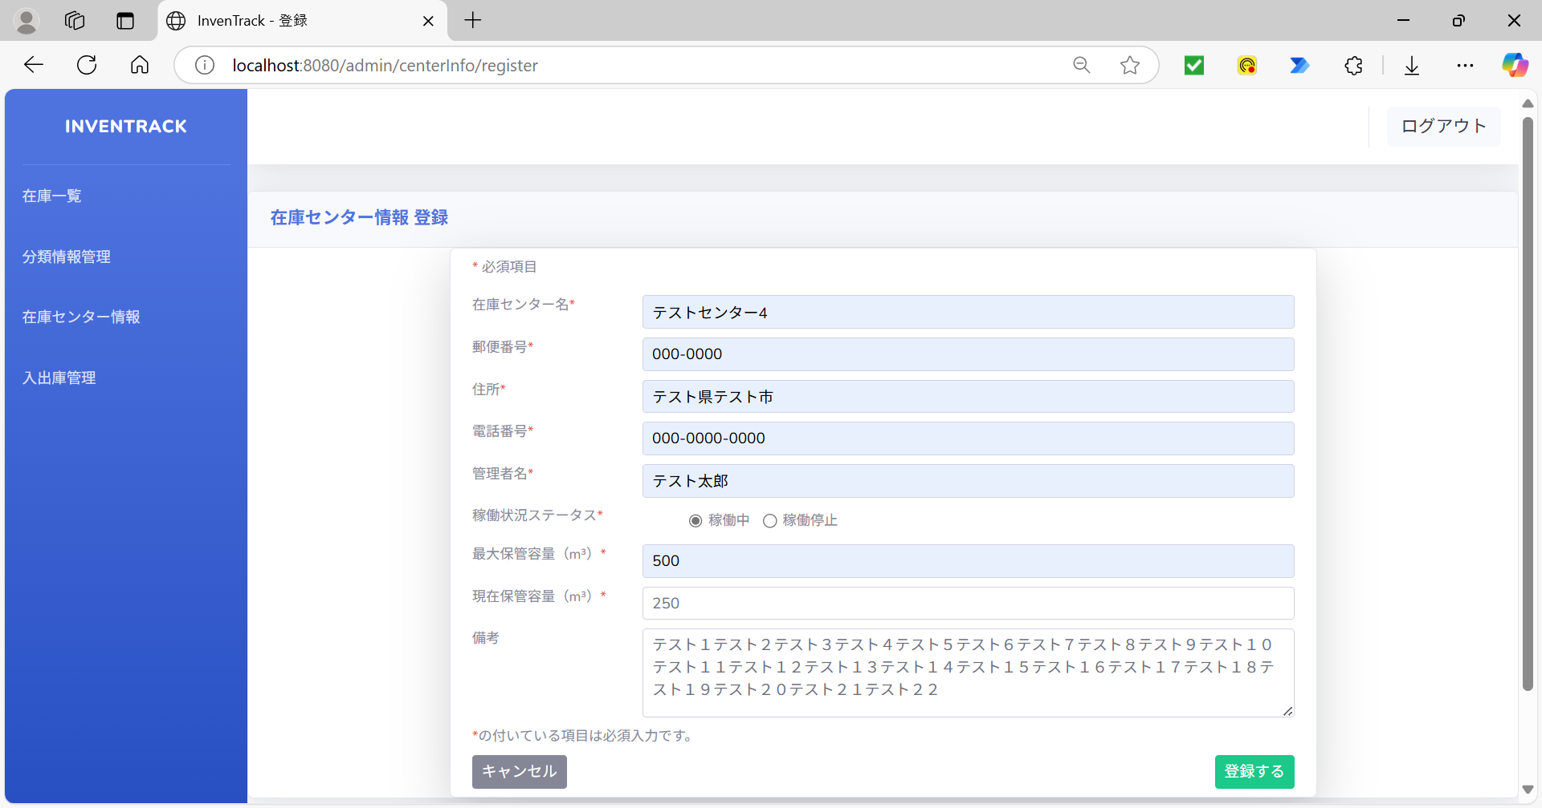


項番 | 32
ログ

項番 | 33
変数「centerName」の値を「null」に変更 |  |  | 登録するボタン押下後
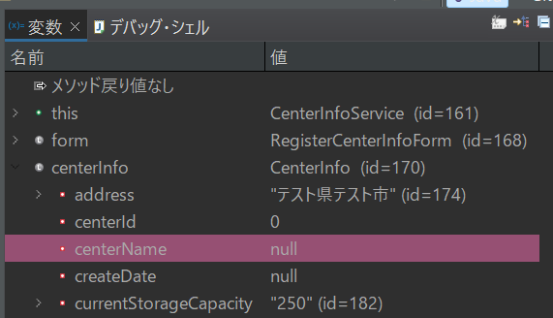
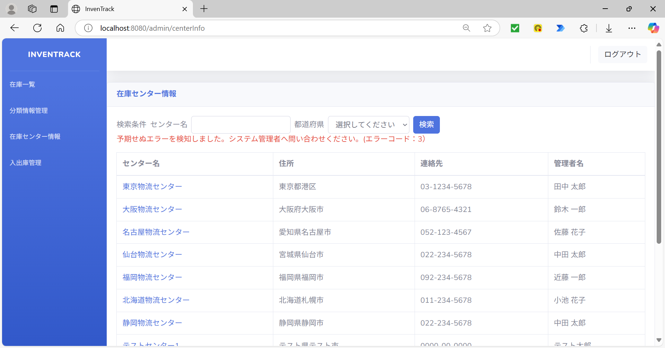

項番 | 34
ログ

項番 | 35
DBの登録済みデータ（登録ボタン押下前） |  |  | DBの登録済みデータ（登録ボタン押下後）
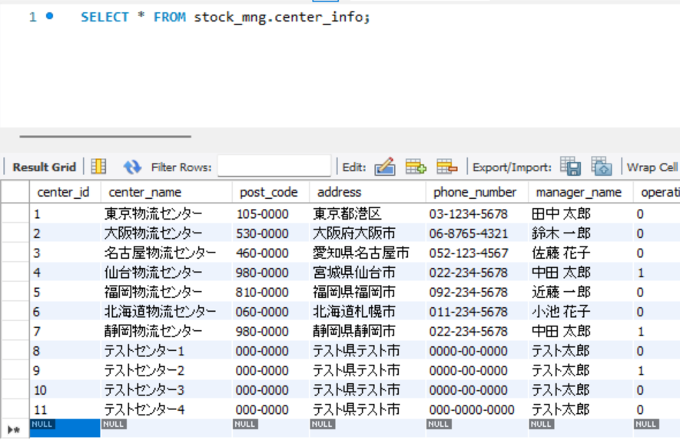
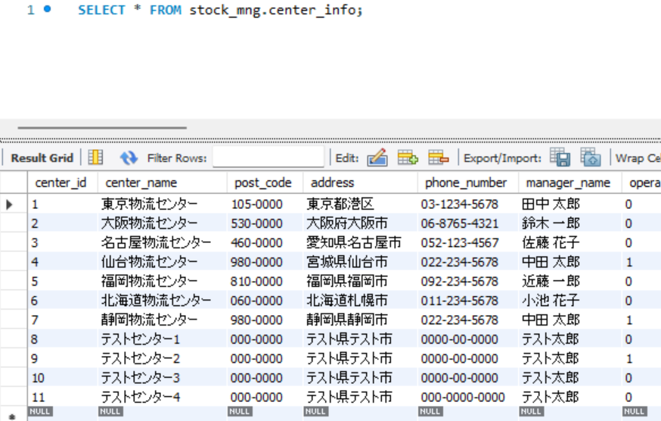

項番 | 36
登録情報入力 |  |  | 登録するボタン押下後

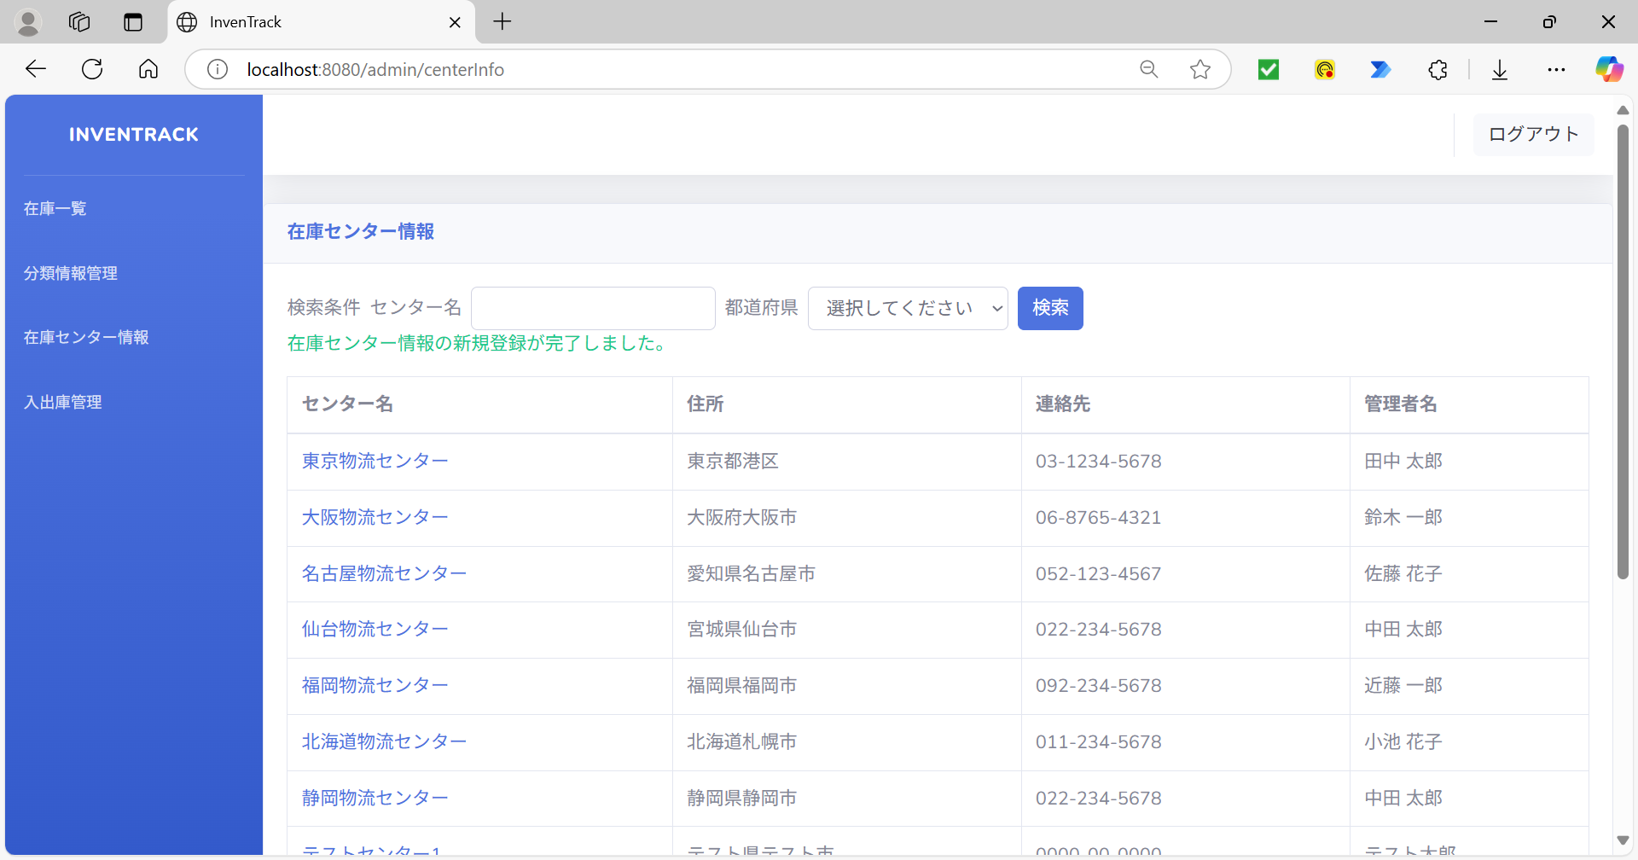

項番 | 37
DBの登録済みデータ（登録ボタン押下前） |  |  | DBの登録済みデータ（登録ボタン押下後）
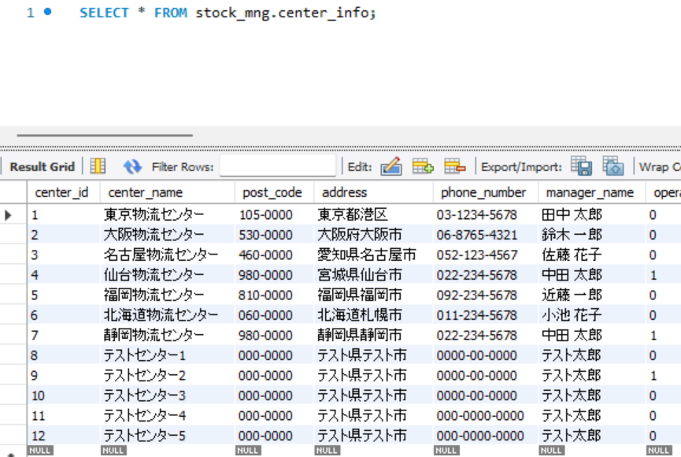

項番 | 38
ログ

項番 | 39
ログ

項番 | 40
ログ

項番 | 41
キャンセルボタン押下 |  |  | キャンセルボタン押下後

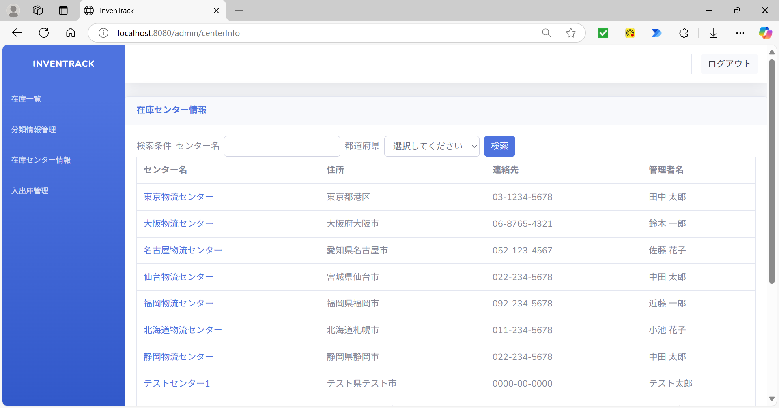

項番 | 42
センター名のリンクを押下 |  |  | リンク押下後
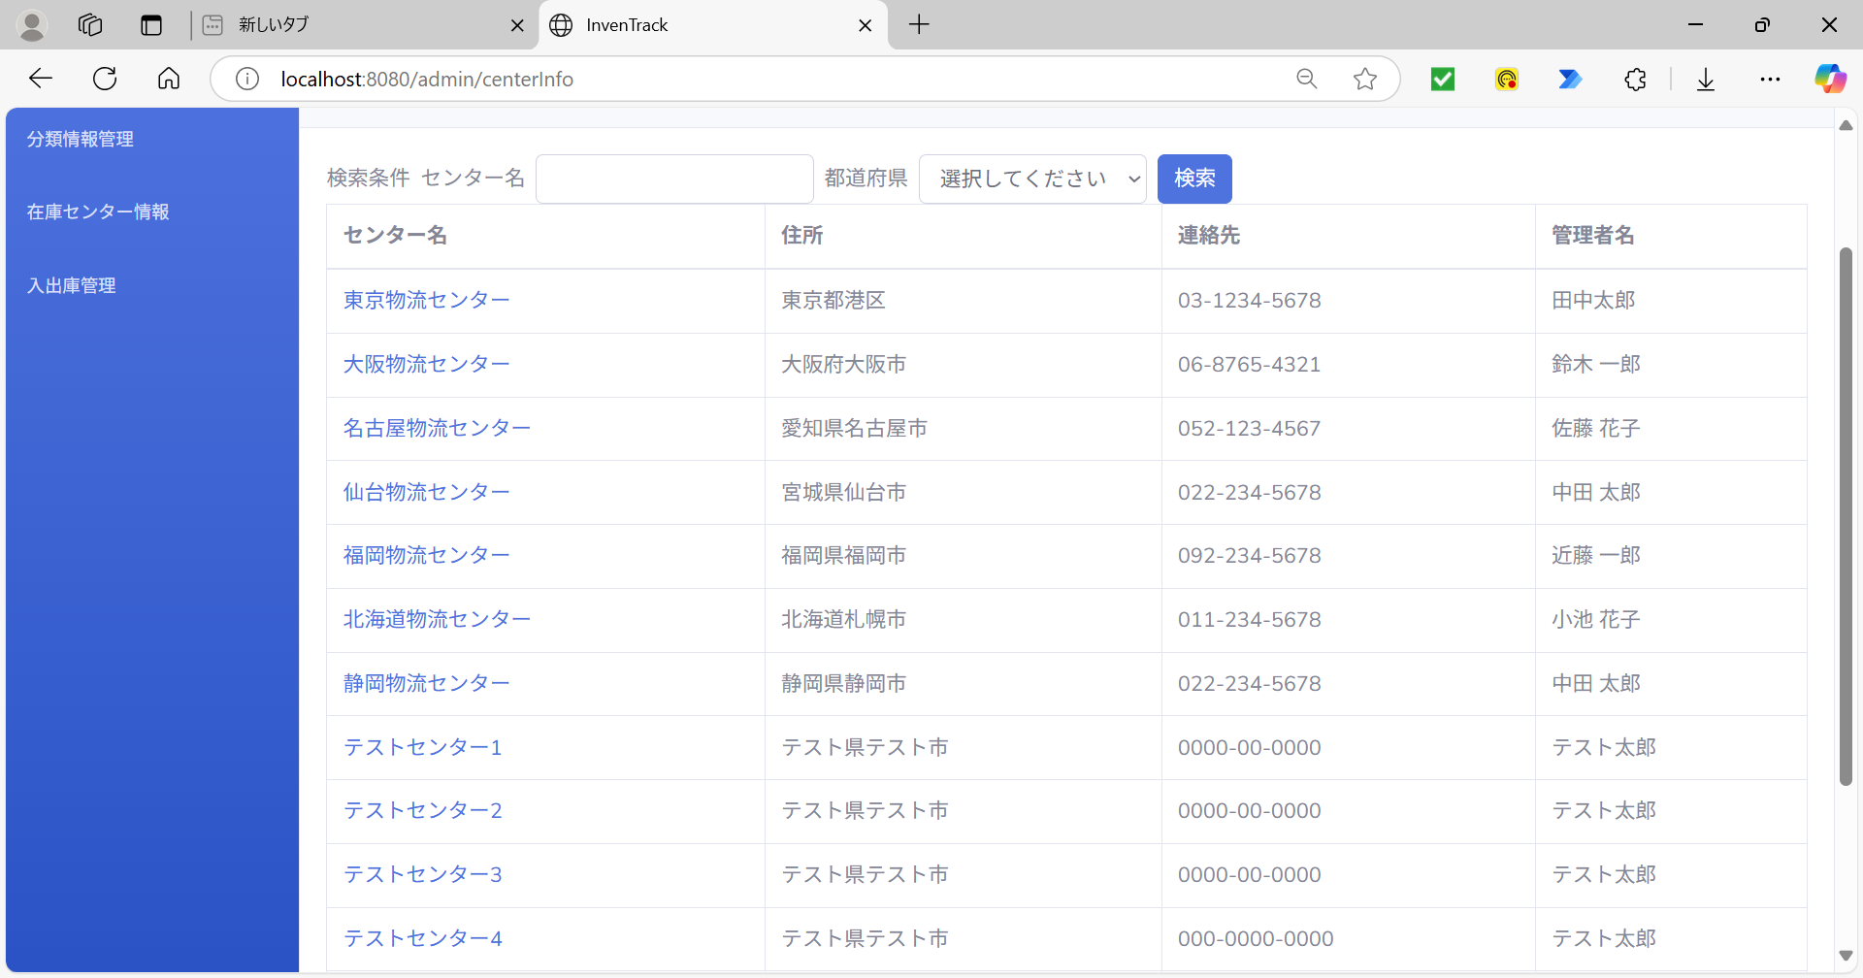
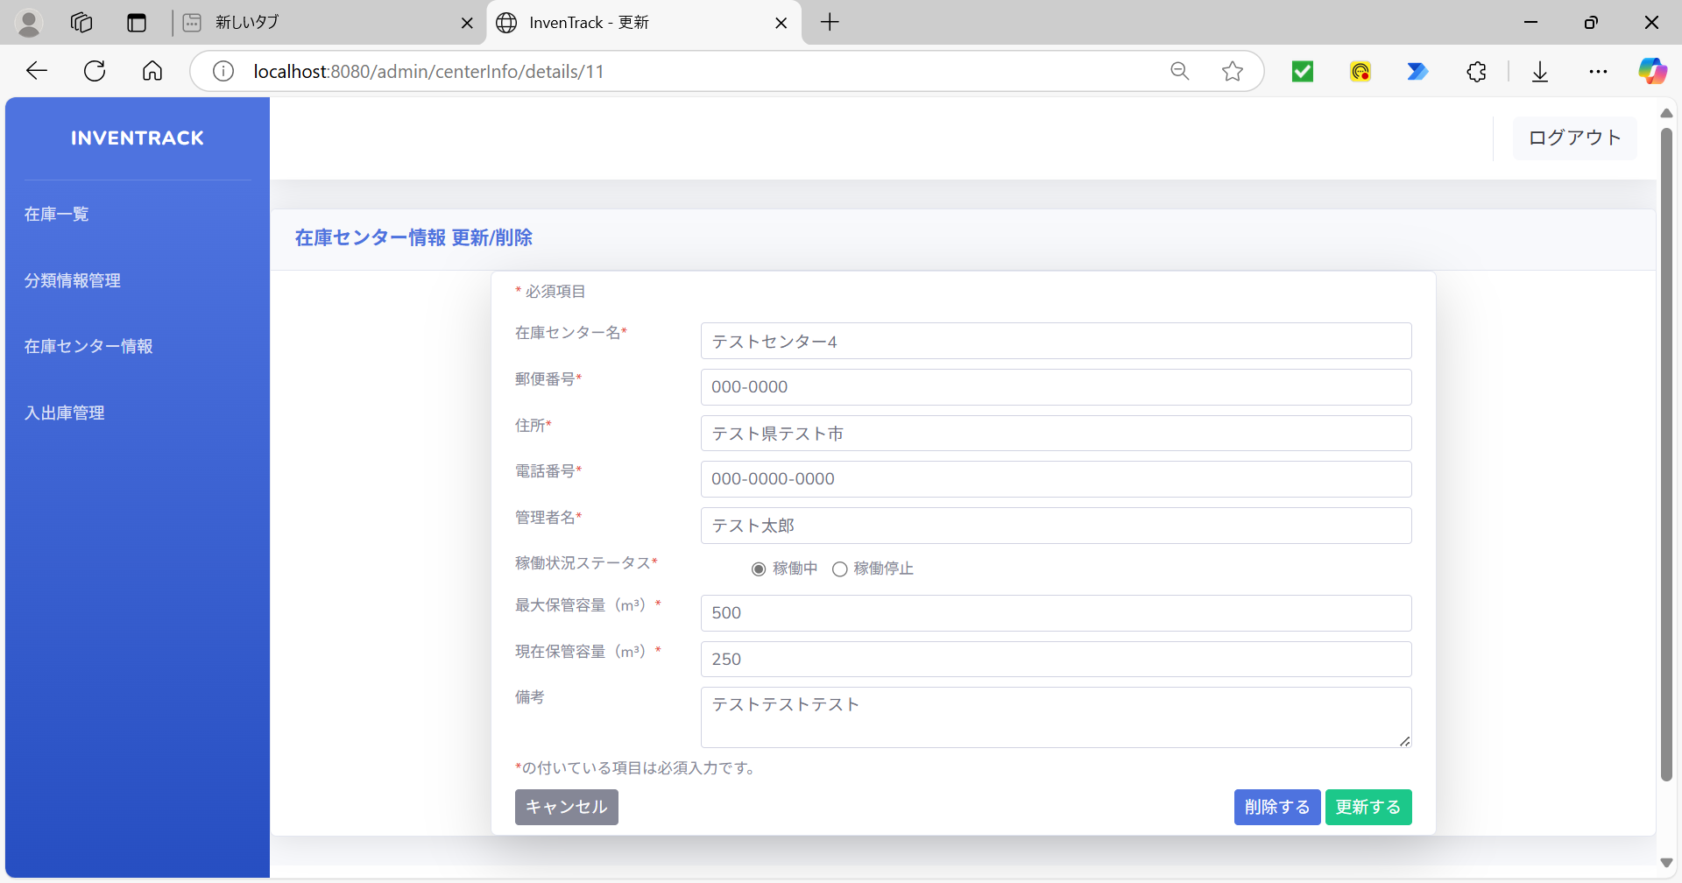

項番 | 43
ログ

項番 | 44
URLに存在しないユーザーIDを設定 |  |  | URLに存在しないユーザーIDを設定しENTER後


項番 | 45
ログ

項番 | 46
更新するボタン押下後
空欄の必須項目：在庫センター名
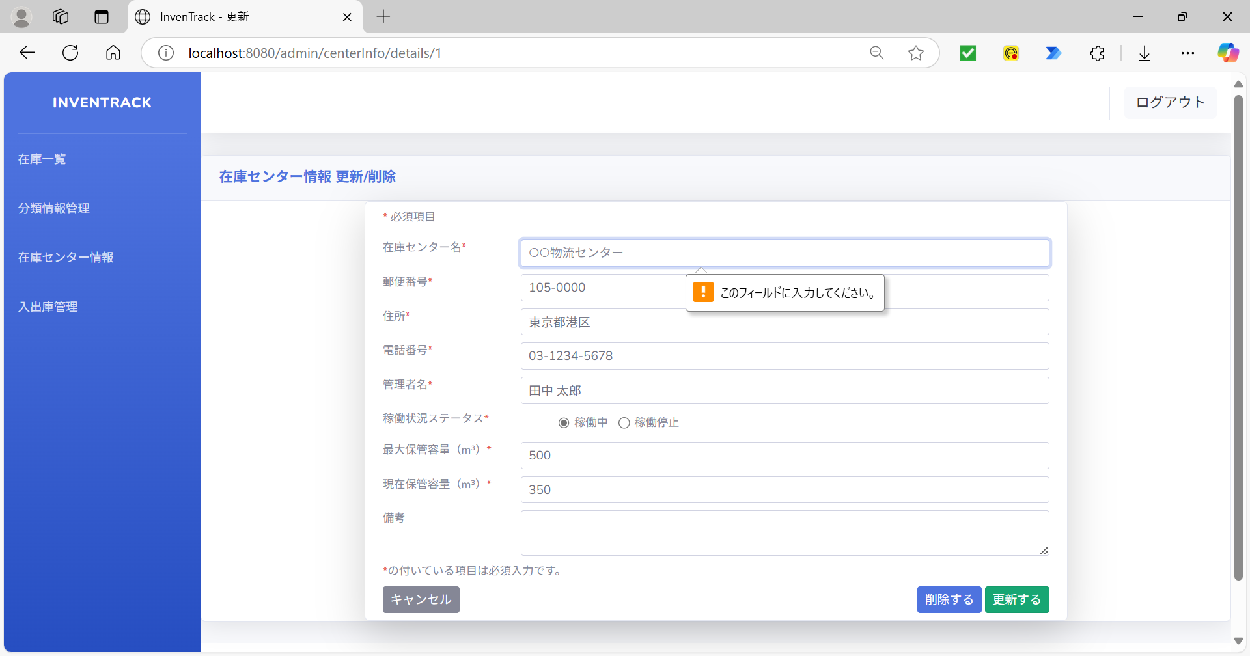

項番 | 47
更新するボタン押下後
空欄の必須項目：郵便番号


項番 | 48
更新するボタン押下後
空欄の必須項目：住所
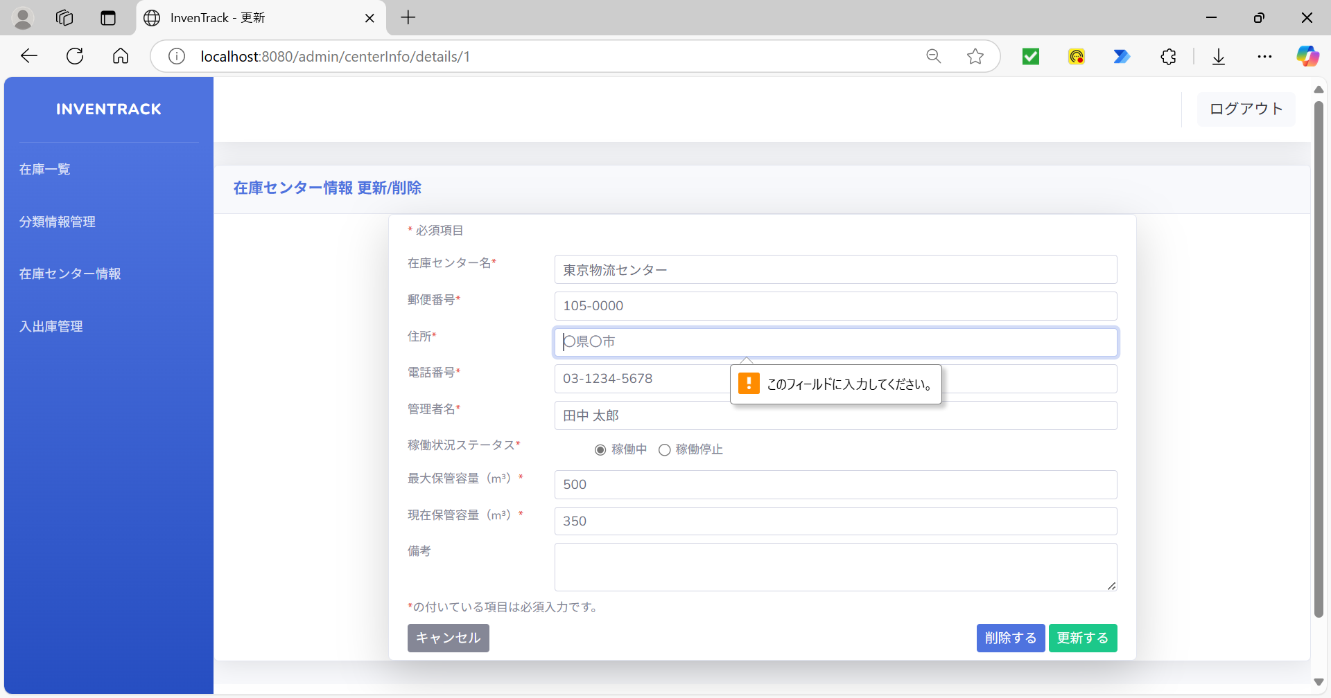

項番 | 49
更新するボタン押下後
空欄の必須項目：電話番号


項番 | 50
更新するボタン押下後
空欄の必須項目：管理者名


項番 | 51
更新するボタン押下後
空欄の必須項目：最大容量(m3)


項番 | 52
更新するボタン押下後
空欄の必須項目：現在容量(m3)
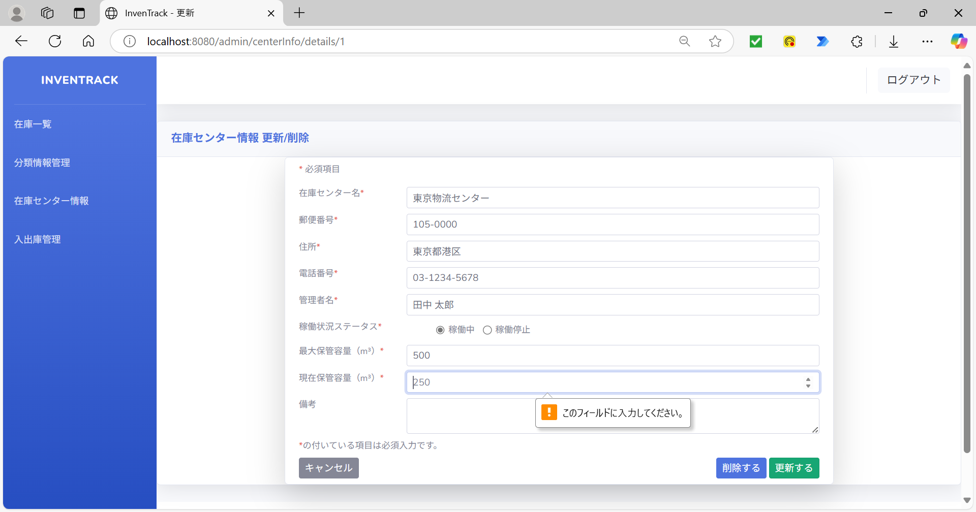

項番 | 53
「入力文字」を入力 |  |  | 更新するボタン押下後



項番 | 54
ログ

項番 | 55
「入力文字」を入力 |  |  | 更新するボタン押下後
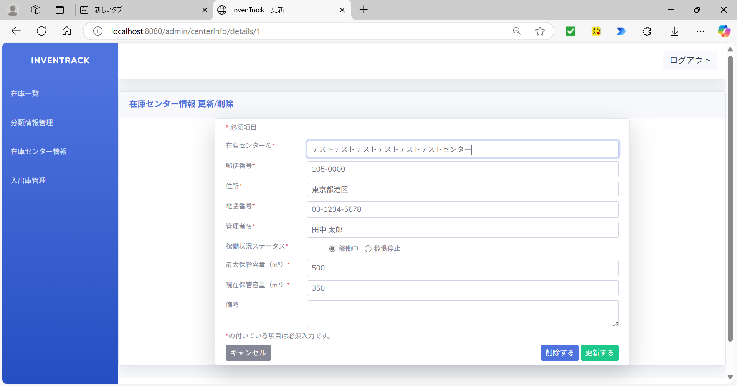
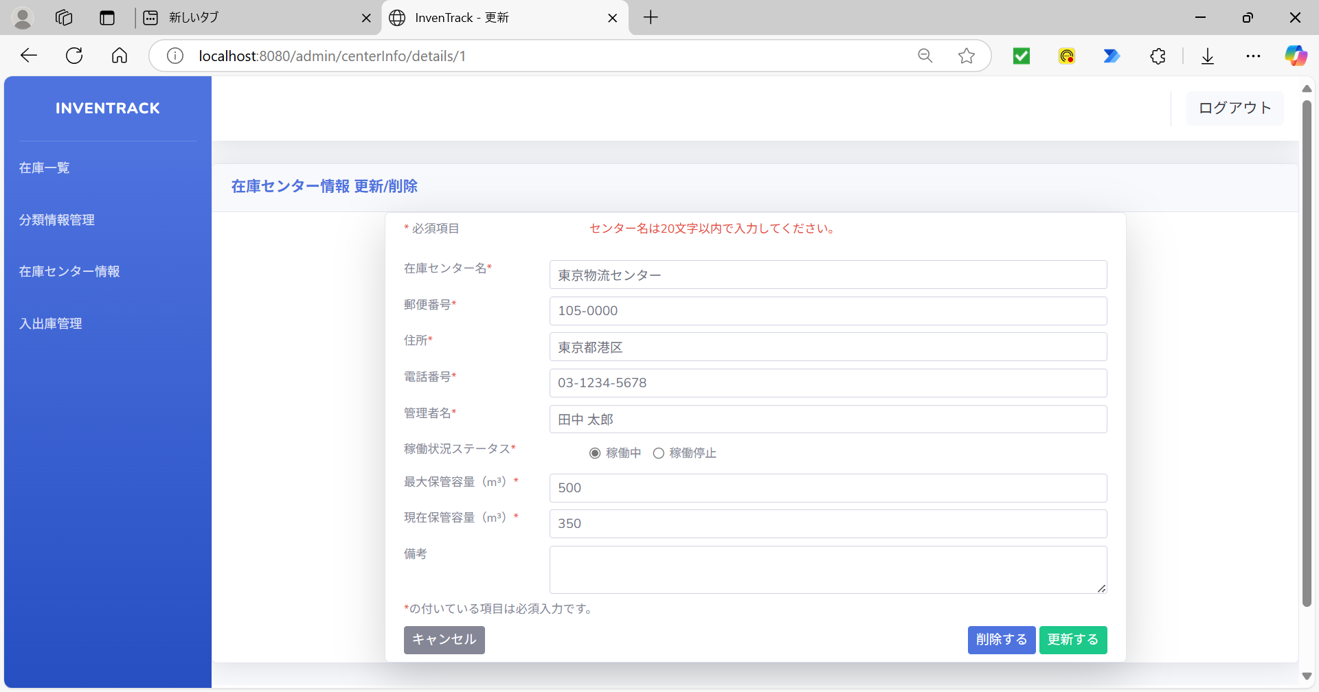

項番 | 56
ログ

項番 | 57
「入力文字」を入力 |  |  | 更新するボタン押下後

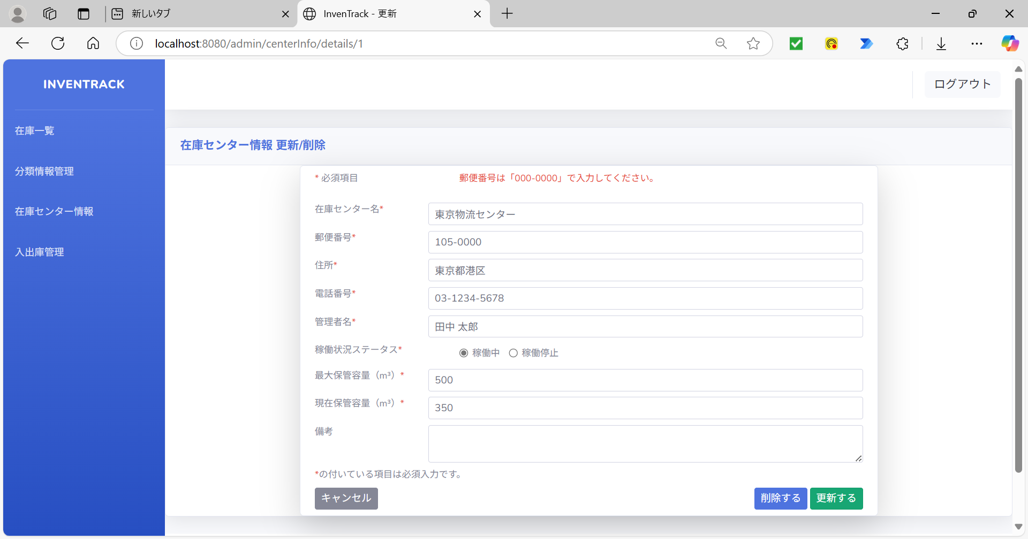

項番 | 58
ログ

項番 | 59
「入力文字」を入力 |  |  | 更新するボタン押下後



項番 | 60
ログ

項番 | 61
「入力文字」を入力 |  |  | 更新するボタン押下後



項番 | 62
ログ

項番 | 63
「入力文字」を入力 |  |  | 更新するボタン押下後



項番 | 64
ログ

項番 | 65
変数「operationalStatus」の値を「3」に変更 |  |  | 更新するボタン押下後
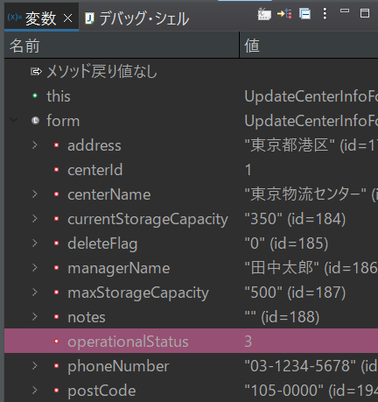


項番 | 66
ログ

項番 | 67
「入力文字」を入力 |  |  | 更新するボタン押下後



項番 | 68
ログ

項番 | 69
「入力文字」を入力 |  |  | 更新するボタン押下後

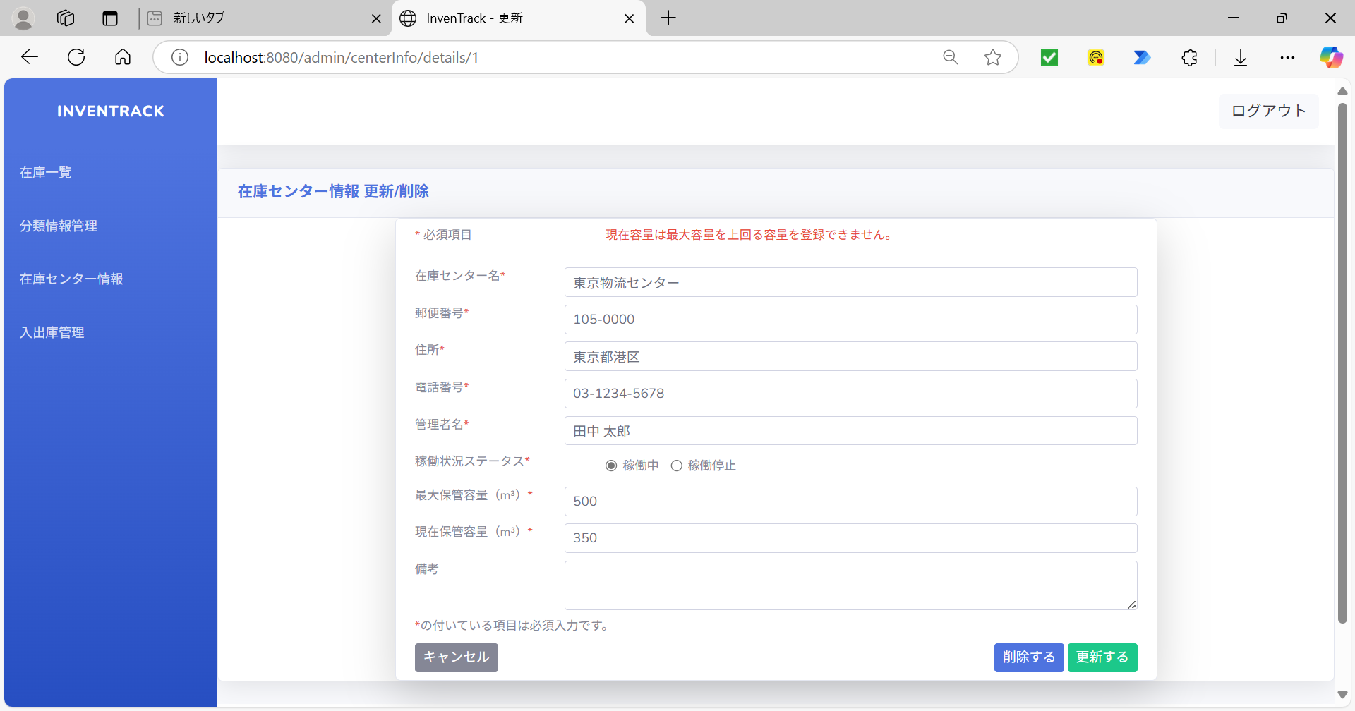

項番 | 70
ログ

項番 | 71
「入力文字」を入力 |  |  | 更新するボタン押下後



項番 | 72
ログ

項番 | 73
「入力文字」を入力 |  |  | 更新するボタン押下後
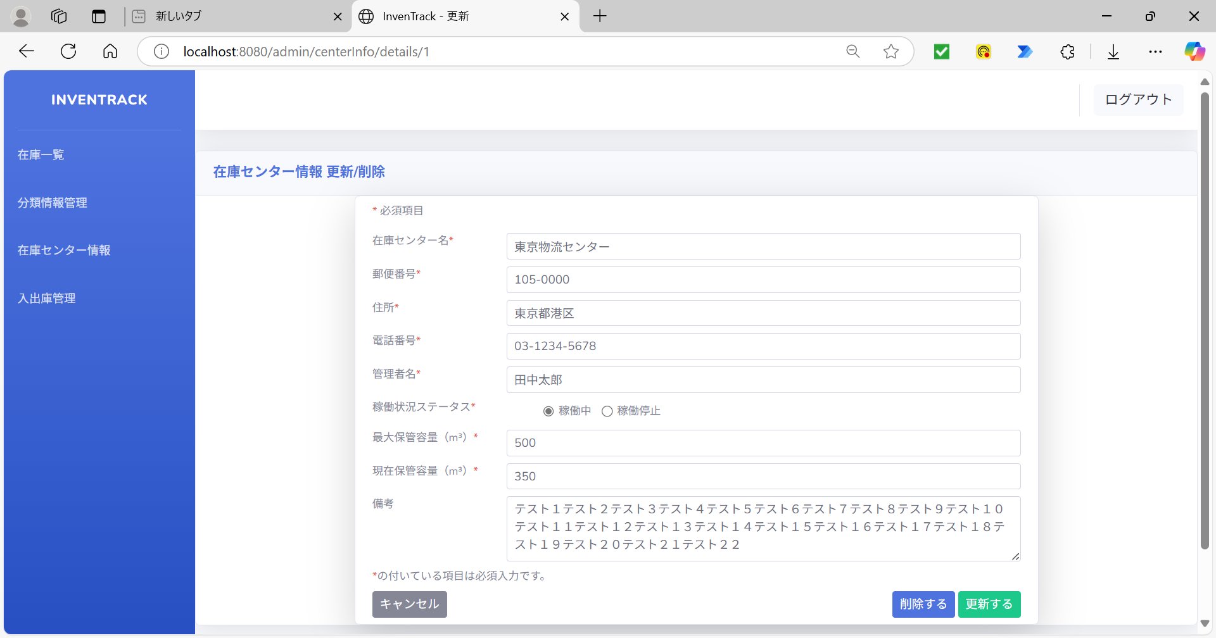


項番 | 74
ログ

項番 | 75
変数「centerName」の値を「null」に変更 |  |  | 更新するボタン押下後
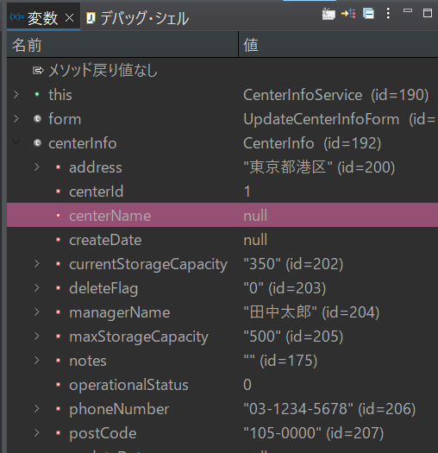
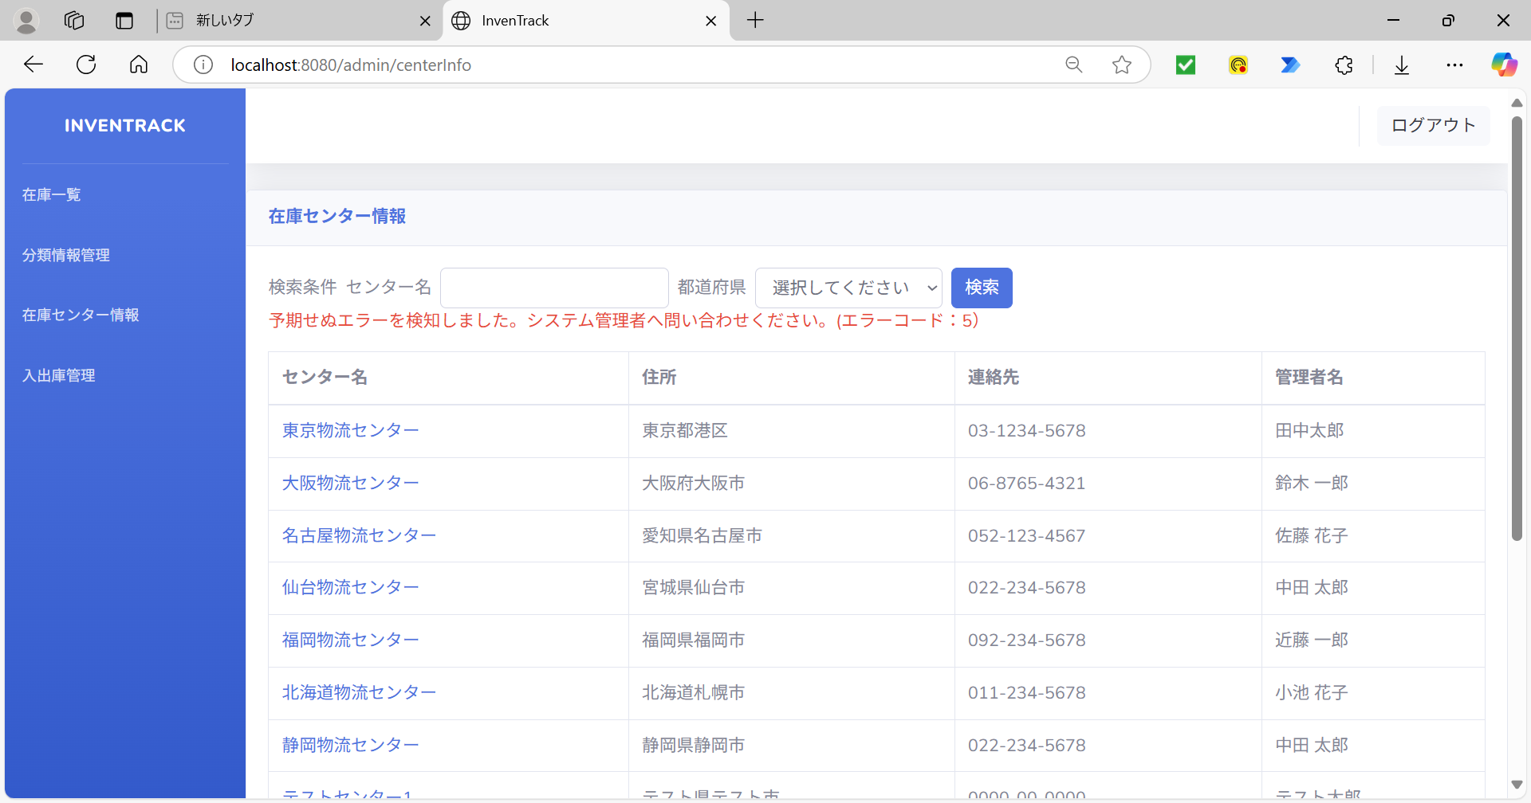

項番 | 76
ログ

項番 | 77
DBの登録済みデータ（更新ボタン押下前） |  |  | DBの登録済みデータ（更新ボタン押下後）
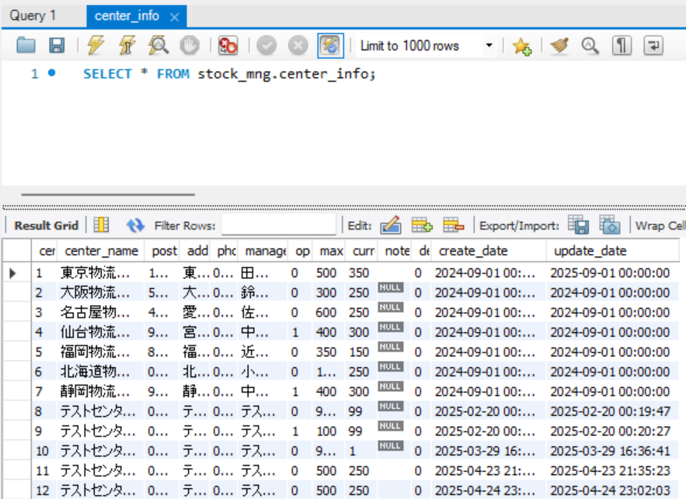
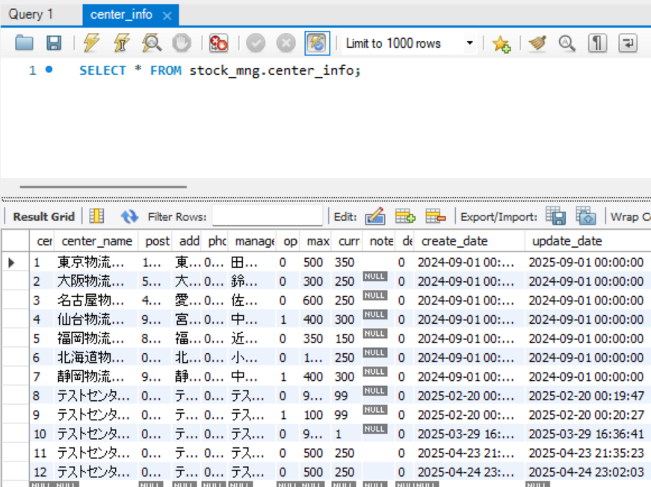

項番 | 78
更新情報入力 |  |  | 更新するボタン押下後

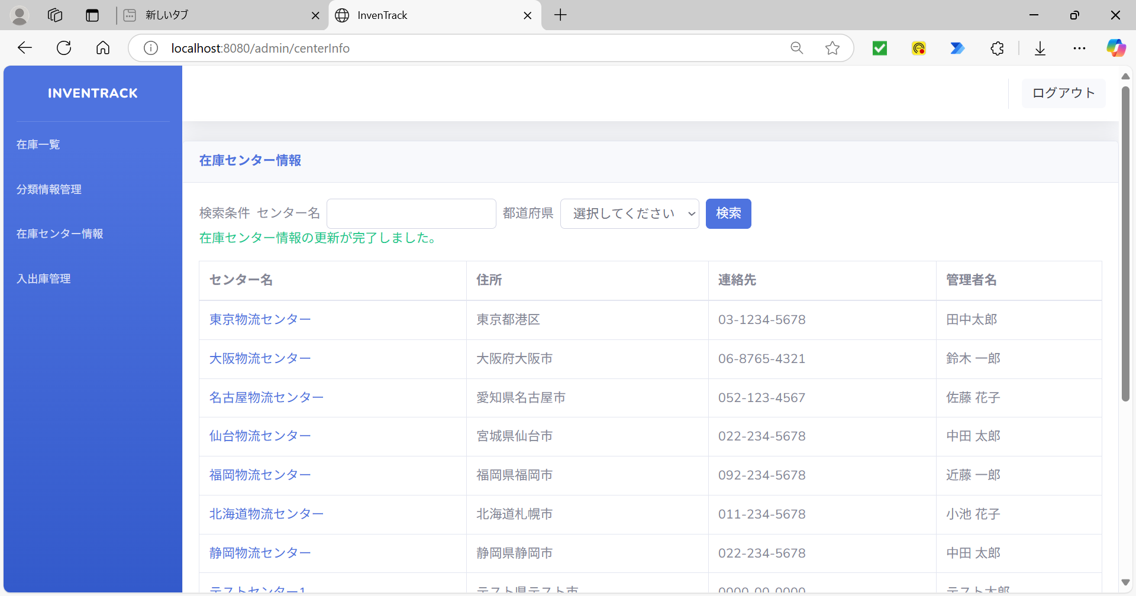

項番 | 79
DBの登録済みデータ（更新ボタン押下前） |  |  | DBの登録済みデータ（更新ボタン押下後）
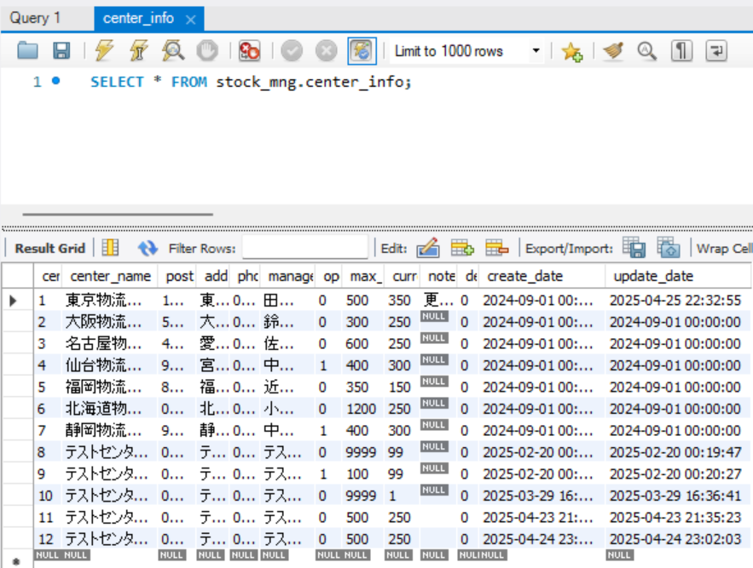

項番 | 80
キャンセルボタン押下 |  |  | キャンセルボタン押下後
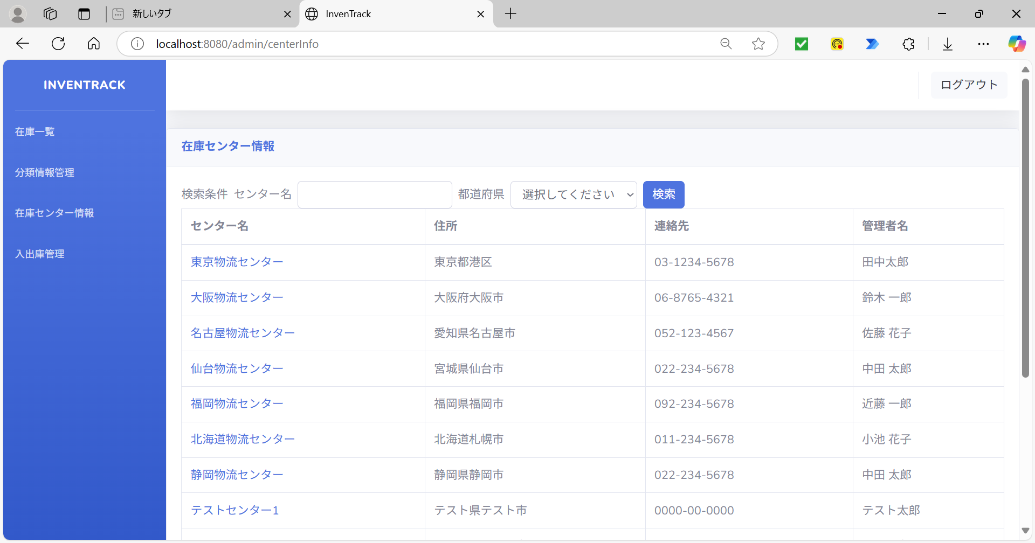

項番 | 81
ログ

項番 | 82
ログ

項番 | 83
ログ

項番 | 84
削除するボタンを押下 |  |  | 削除するボタン押下後
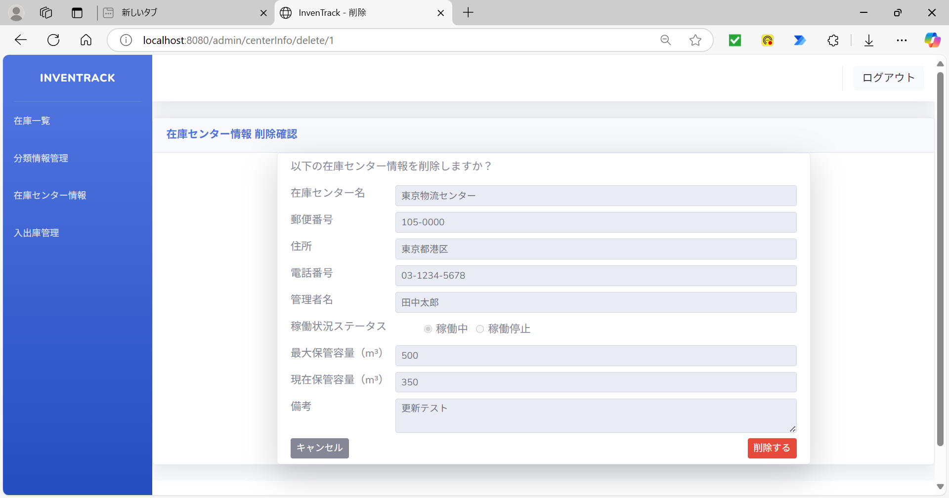

項番 | 85
ログ

項番 | 86
DBに登録されているデータ(在庫一覧) |  |  | DBに登録されているデータ(在庫センター情報)
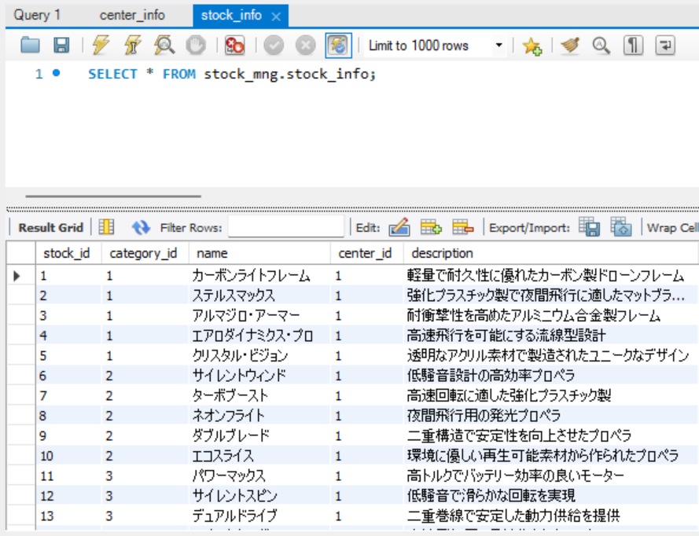
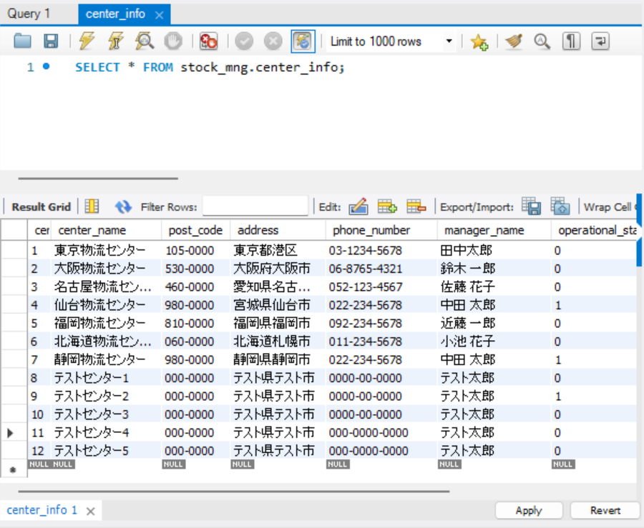

紐づいている

センターIDが在庫一覧情報に紐付けがあるセンター情報の削除するボタンを押下


削除するボタンを押下後
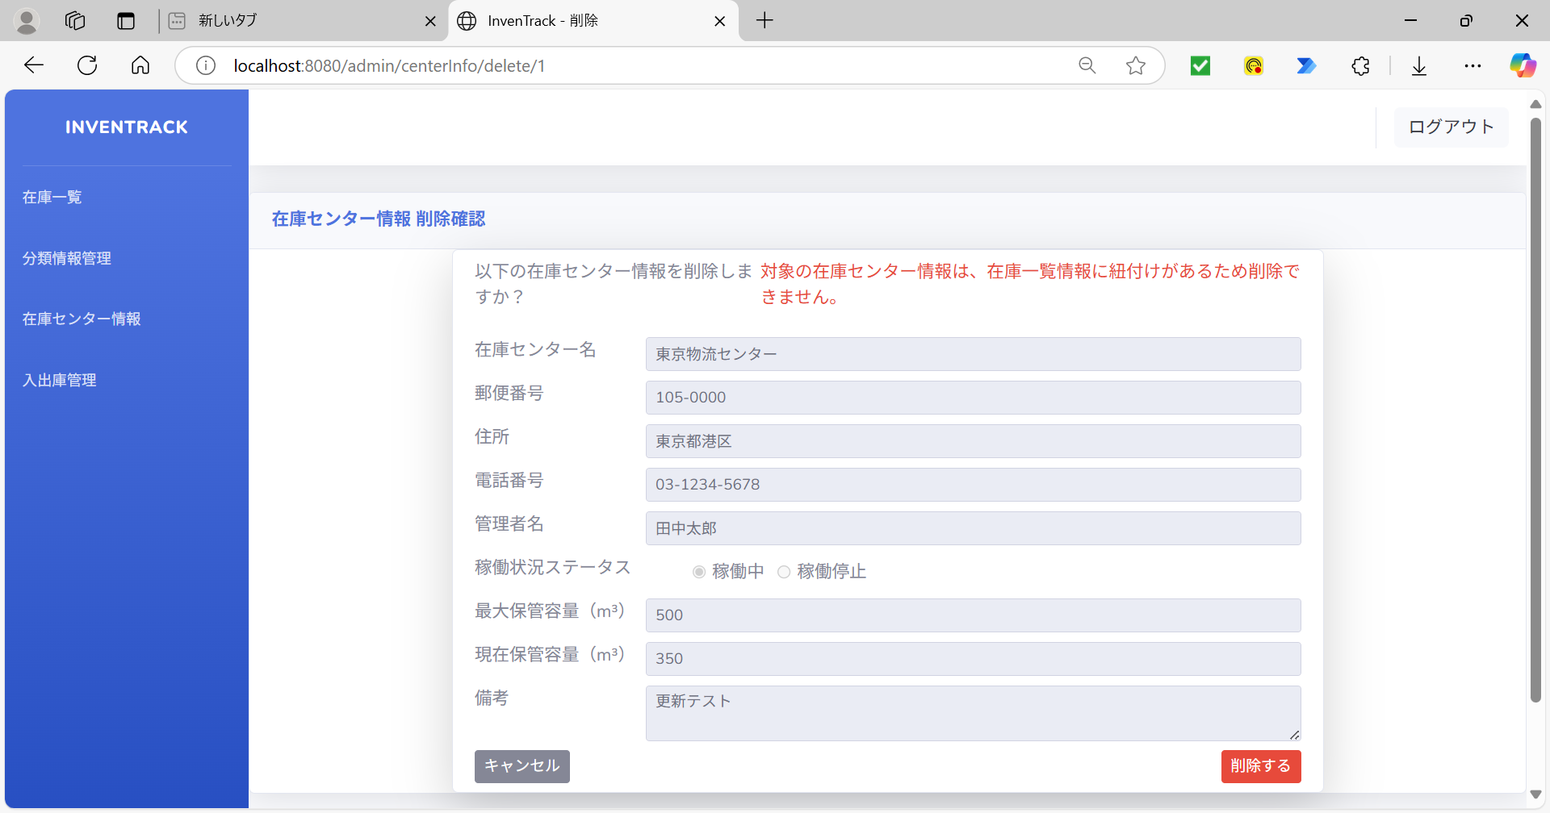

項番 | 87
ログ

項番 | 88
変数「centerName」の値を「null」に変更 |  |  | 削除するボタン押下後
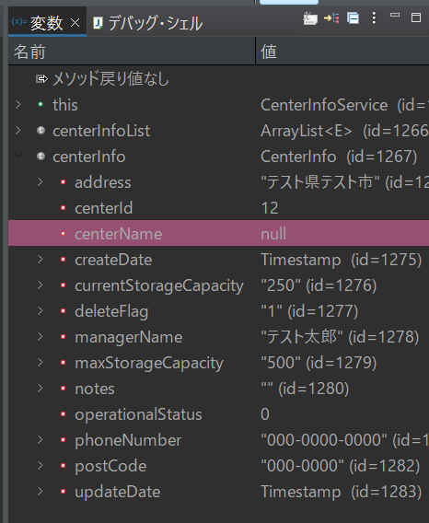

項番 | 89
ログ

項番 | 90
DBの登録済みデータ（削除するボタン押下前） |  |  | DBの登録済みデータ（削除するボタン押下後）
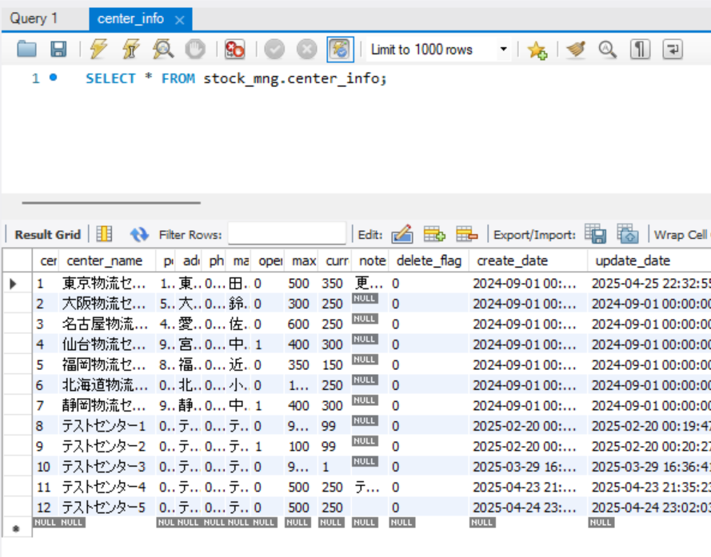
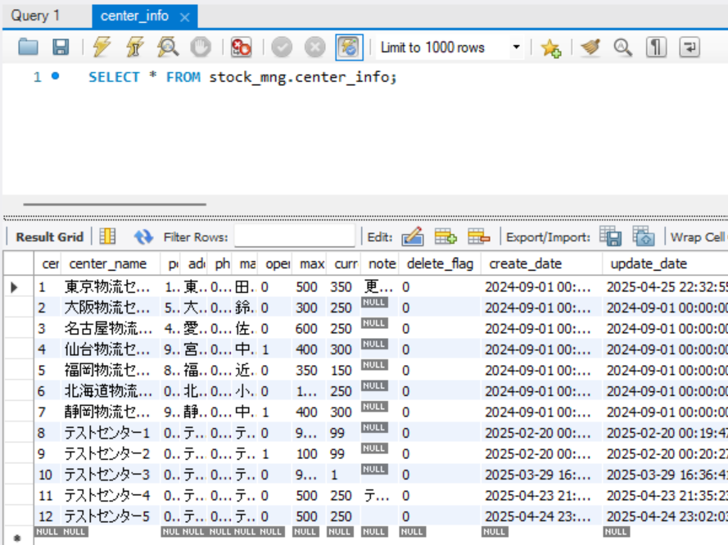

項番 | 91
削除するボタンを押下 |  |  | 削除するボタン押下後
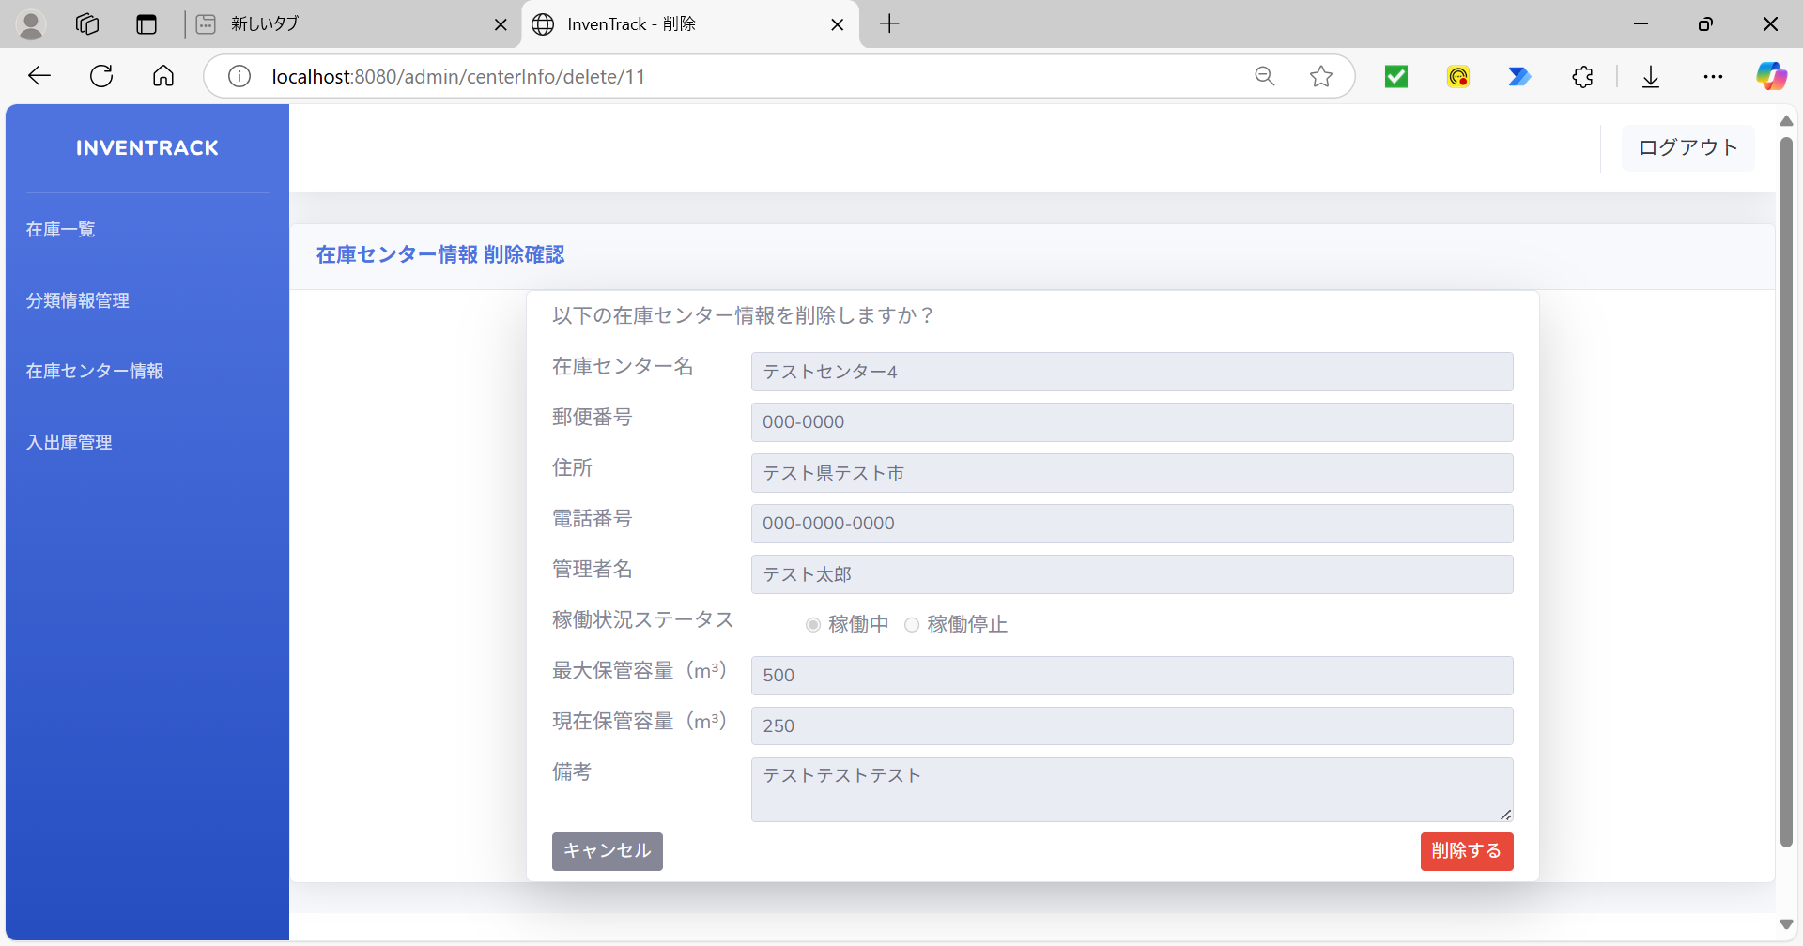

項番 | 92
DBの登録済みデータ（削除するボタン押下前） |  |  | DBの登録済みデータ（削除するボタン押下後）


項番 | 93
キャンセルボタン押下 |  |  | キャンセルボタン押下後


項番 | 94
ログ

項番 | 95
ログ

項番 | 96
ログ

項番 | 97
メニュー「在庫センター情報」を押下後 |  |  | DBの登録済みデータ（在庫センター情報）



項番 | 98
「検索文字」を入力 |  |  | 検索ボタン押下後



項番 | 99
メニュー「在庫一覧」を押下後 |  |  | DBの登録済みデータ（在庫センター情報）











項番 | 100
メニュー「在庫一覧」を押下後


項番 | 101
「検索文字」選択 |  |  |  | 「検索」ボタン押下後

